매뉴얼 Gateway
■ GTX-A 시공사업단현장 Project 매뉴얼 Gateway

 | □ 공종매뉴얼
 |  | Lv1 | 담당 | Lv2 | Start | Finish | 매뉴얼(클릭하면 해당 공종 Process Map/매뉴얼로 연결)
 |  | 소송(분쟁) | 박윤수
LV2 에는 수행(또는 공종)프로세스맵에서
제일 위쪽 해당 "프로세스" 명칭 기입
 |  | 총사업비 변경 | 함종근 |  |  |  | 프로세스맵 | 수행매뉴얼 | 수행지침 | 표준서 | Risk 매뉴얼 | GTXA사업단 R&R
 |  | (운영사)인수인계 | 노세현

 |  | 철도 종합시험운행(3단계) | 김영환 |  |  |  | 프로세스맵 | 수행매뉴얼 | 수행지침 | 표준서 | Risk 매뉴얼 | GTXA사업단 R&R

 |  | 준공도서 | 김태우

 |  | 용지 | 김태우

 |  | 내부업무 | 염동섭

 | □ 수행매뉴얼
 | 1. GTXA사업단 R&R
 | 2. 수행_Process Map
 | 3. 수행_Manual
 | 첨부 : GTX-A 전략과제 To-Do-List

 | □ History 관리
 | - '25.4월 Rev0 - 매뉴얼 작성(최초)
 | - '25.7월 Rev1 - 조직 운영방안 개편에 따른 R&R 및 Gateway 추가 수정

수행_Process Map
■ 수행매뉴얼 Process Map

 |  | ▼ | 착공 전 |  |  |  |  |  |  |  |  |  |  |  |  |  | ▼ | 착공 |  |  |  |  |  |  |  |  |  |  |  |  |  |  |  |  |  |  |  |  |  |  |  |  | ▼ | 시공

프로세스 |  |  | 가설사무실 | 현장준비팀 운영 (T/K) | 착공신고/각종인허가 | 공정 관리 | 안전 관리 | 품질 관리 | 공동도급 운영 | 본실행예산 | 현장인원 배치 | 외주 KOM/하도급 발주 | 도급 관리 | 현장차량 신청 | 자재 관리 | 원가 관리 |  | 가설사무실 | 현장준비팀 운영 (T/K) | 착공신고/각종인허가 | 공정 관리 | 착공식 | 현황/확인 측량 | 현장여건 분석 | 안전 관리 | 품질 관리 | 현장주도 VE | 설계도서 검토서 제출 | 공사손해보험 가입 | 공동도급 운영회의 | 본실행예산 | 외주 KOM/하도급 발주 | 도급 관리 | 현장차량 신청 | 자재 관리 | 노무 관리 | 환경 관리 | 원가 관리 | 공사시스템 셋팅 | 착공보고회 | 현장소장관련보고 | 리스크 기회관리부 |  | 도급관리 | CF관리

 |  |  | ▧시기 : 착공전 ▧결정 : 현장소장 ▧주관 : 공사/공무 ▧협의 : 수행팀, 견적팀 ▧목적 : 가설사무실 축조 혹은 사무실임대를 결정하여, 현장사무실 개설을 함. | ▧시기 : 실시설계 착수 전 ▧결정 : 담당임원 ▧주관 : 공무 ▧협의 : 수행팀 ▧목적 : 기본설계 이후 실시설계 및 우선공사분 진행을 위해 현장준비팀 운영이 필요함. | ▧시기 : 공사 착수 전 ▧결정 : 현장소장 ▧주관 : 공무/관리 ▧협의 : 수행팀 ▧목적 : 공사도급계약서에 따른 착공신고서 제출 및 공사 착수를 위한 각종 인허가 승인 | ▧시기 : 현장착공 후 ▧결정 : 현장소장 ▧주관 : 공사(공정) ▧협의 : 토목수행팀 ▧목적 : 실공사 직전 공정계획 수립을 통한 공정표 도출 | ▧시기 : 현장착공 후 ▧결정 : 현장소장 ▧주관 : 안전 ▧협의 : 토목안전팀 ▧목적 : 산안비 집행계획 수립을 통한 안전보건관리 실행안 마련 | ▧시기 : 착공전 ▧결정 : 현장소장 ▧주관 : 품질 ▧협의 : 품질팀 ▧목적 : 현장 중점품질관리사항, 품질방침, 품질목표 수립 본부 품질활동/지침/시스템 초기세팅, 문서분류기준 수립, 자재수급계획 수립 | ▧시기 : 현장착공 후 ▧결정 : 현장소장 ▧주관 : 공무설계 ▧협의 : 토목수행팀 ▧목적 : 공동도급 운영협정서 체결 등 공동도급사간의 현장운영에 대한 합의사항 도출 | ▧시기 : 실착공 전 ▧결정 : 현장소장 ▧주관 : 공무설계 ▧협의 : 토목견적팀 ▧목적 : 현장집행을 위한 예산 편성 | ▧시기 : 현장착공 후 ▧결정 : 현장소장 ▧주관 : 공무설계 ▧협의 : 토목수행팀 ▧목적 : 현장운영에 필요한 적정, 적기의 투입인원 산정 및 선정 | ▧시기 : 실착공 전 ▧결정 : 현장소장 ▧주관 : 공무설계 ▧협의 : 토목수행팀 ▧목적 : 공정, 예산, 공종을 고려한 최적의 집행(안) 수립 | ▧시기 : 현장착공 후 ▧결정 : 현장소장 ▧주관 : 공무설계 ▧협의 : 토목수행팀 ▧목적 : 발주처와의 유기적인 업무가 가능한 도급관리 절차 확인 | ▧시기 : 현장착공 후 ▧결정 : 현장소장 ▧주관 : 공무설계 및 관리 ▧협의 : 토목수행팀 ▧목적 : 현장운영에 부합되는 적정 차량의 적기 투입 | ▧시기 : 실착공 전 ▧결정 : 현장소장 ▧주관 : 관리 ▧협의 : 건설자재관리팀 ▧목적 : 단가 조사를 통한 집행(안) 수립 및 원가율 검토 | ▧시기 : 현장착공 후 ▧결정 : 현장소장 ▧주관 : 공무설계 ▧협의 : 토목수행팀 ▧목적 : 원가관리를 통한 적정 이익 확보 |  | ▧시기 : 공사계획서 , 인허가 승인 완료 이 후 ▧결정 : 현장소장 ▧주관 : 공사/공무 ▧협의 : 수행팀 ▧목적 : 현장 인원의 업무를 위한 가설사무실 축조(사무실 본동, 시험실, 안전교육장, 회의실, 상황실등) | ▧시기 : 공사 착공 전 ▧결정 : 현장소장 ▧주관 : 공무/공사 ▧협의 : 수행팀 ▧목적 : 공사 착수 전(Pre-work 진행 단계) 현장준비팀 투입으로 발굴된 PJT Risk, 유관기관의 Needs에 대한 정보단절 방지와 착공 전 업무의 수행 | ▧시기 : 착공 시 ▧결정 : 현장소장 ▧주관 : 공무/공사/관리 ▧협의 : 수행팀 ▧목적 : 공사 착공 신고 및 법적 배치인원 선임(현장대리인 등), 공사 착수에 필요한 인허가 승인 | ▧시기 : 착공 시 ▧결정 : 현장소장 ▧주관 : 공사 ▧협의 : 수행팀 ▧목적 : | ▧시기 : 착공직후(필요시) ▧결정 : 현장소장 ▧주관 : 공무 ▧협의 : 견적팀, 수행팀 ▧목적 : 사업시작을 공식화 하고 발주처 및 지역언론, 주민들과의 관계 강화 | ▧시기 : 착공계 직후 ▧결정 : 현장소장 ▧주관 : 공사/공무 ▧협의 : 견적팀, 수행팀 ▧목적 : 실공사 직전 공사(확인)측량 및 연도변조사를 실시하여 설계 일치여부를 확인하고, 공사구간을 확정함. | ▧시기 : 착공 직후 ▧결정 : 공사팀장/현장소장 ▧주관 : 공사 ▧협의 : 공무-설계팀, 관리팀 ▧목적 : 현장주변 여건 분석을 통해 사전 Risk요인 제거 | ▧시기 : 착공 단계 ▧결정 : 안전팀장/현장소장 ▧주관 : 안전 ▧협의 : 토목안전팀 ▧목적 : 안전보건 관계법령 및 사내 기준을 준수한 현장 안전보건체계를 초기 정립, 공사장 안전사고 방지 및 공사관계자의 안전인식 개선을 위한 교육 등 | ▧시기 : 착공 단계 ▧결정 : 품질팀장/현장소장 ▧주관 : 품질/공사 ▧협의 : SEQ RM팀/토목품질팀 ▧목적 : 건진법 시행령 제89조 제1항에 따라 품질관리계획서를 작성하여 현장 품질관리 업무 수행 및 활동 | ▧시기 : 실 착공 후 3개월 이내 ▧결정 : 현장소장 ▧주관 : 수행팀 ▧협의 : 발주처 및 감리단 ▧목적 : 현장원가 절감 item 발굴 | ▧시기 : 착공 단계 ▧결정 : 공무팀장/현장소장 ▧주관 : 공무 ▧협의 : 토목견적팀/토목수행팀/외주관리팀/토목스마트엔지니어링팀 ▧목적 : 내역서, 도면, 수량산출서 검토하여 현장 문제 item 확인 및 리스크 hedge | ▧시기 : 착공 단계 ▧결정 : 공무팀장/현장소장 ▧주관 : 공무 ▧협의 : 자금팀/수행팀 ▧목적 : 공사손해보험 가입 및 검토 | ▧시기 : 착공 단계 ▧결정 : 공무팀장/현장소장 ▧주관 : 공무 ▧협의 : 수행팀 ▧목적 : 현장 운영에 대한 공동도급사간의 의견 취합 및 합의사항 도출 및 운영방안 수립/해결안 제시 | ▧시기 : 착공 단계 ▧결정 : 공무팀장/현장소장 ▧주관 : 공무 ▧협의 : 수행팀 ▧목적 : 현장 운영에 대한 공동도급사간의 의견 취합 및 합의사항 도출 및 운영방안 수립/해결안 제시 | ▧시기 : 하도급 발주전 ▧결정 : 현장소장 ▧주관 : 공무/공사/관리 ▧협의 : 외주관리팀/건설자재관리팀/견적팀/수행팀/GPSRM팀 ▧목적 : 현장운여을 위한 하도급 발주전략 적정성 검토 및 지급/지입자재 분류 | ▧시기 : 착공 단계 ▧결정 : 공무팀장/현장소장 ▧주관 : 공무 ▧협의 : 수행팀 ▧목적 : 발주처와의 유기적인 업무가 가능한 도급관리 절차 확인 | ▧시기 : 착공 단계 ▧결정 : 공무팀장/현장소장 ▧주관 : 공무 ▧협의 : 수행팀/행정운영지원팀 ▧목적 : 현장에 필요한 차량의 운영/집행에 대한 승인 및 소요차량 적기 신청 | ▧시기 : 착공 단계 ▧결정 : 관리팀장/현장소장 ▧주관 : 관리 ▧협의 : 건설자재관리팀/토목안전팀 ▧목적 : 현지 구입자재의 단가 조사를 통한 집행(안) 수립 및 원가율 검토 및 업체 선정을 통한 적기 물품 수급 | ▧시기 : 착공 단계 ▧결정 : 관리팀장/현장소장 ▧주관 : 관리 ▧협의 : 토목 기획팀/HR지원팀 ▧목적 : 현장 인력소요계획 검토 및 직원 근로계약 관리 | ▧시기 : 착공 단계 ▧결정 : 관리팀장/현장소장 ▧주관 : 관리 ▧협의 : SEQ RM팀 ▧목적 : 대외기관 및 발주처 점검 계획 수립 및 환경 사고 재발 방지 | ▧시기 : 착공 단계 ▧결정 : 관리팀장/현장소장 ▧주관 : 관리 ▧협의 : SEQ RM팀 ▧목적 : 대외기관 및 발주처 점검 계획 수립 및 환경 사고 재발 방지 | ▧시기 : 착공 단계 ▧결정 : 공무팀장/현장소장 ▧주관 : 공무 ▧협의 : 토목수행팀/토목견적팀/외주계약팀 ▧목적 : 현장의 발주, 기성, 원가, 손익관리를 위한 기본사항 입력 후 도급 실행관리와 적기 외주관리 | ▧시기 : 착공 단계 ▧결정 : 공무팀장/현장소장 ▧주관 : 공무 ▧협의 : 토목수행팀/토목견적팀/토목안전팀/토목품질팀/토목계약관리팀/GP,SRM팀/외주계약팀/SEQ RM팀/토목기획팀등 ▧목적 : 현장 운용 계획 검토 및 문제 발생 사전 예방 | ▧시기 : 착공 단계 ▧결정 : 공무팀장/현장소장 ▧주관 : 공무 ▧협의 : 토목수행팀 ▧목적 : 현장소장 교체시 인수인계서 작성으로 현장 업무공백 최소화 | ▧시기 : 착공 단계 ▧결정 : 품질팀장/현장소장 ▧주관 : 품질 ▧협의 : SEQ RM팀 ▧목적 : 현장 업무수행시 발생할 가능성이 있는 잠재적인 이슈 및 리스크를 파악하여 발생을 예방, 발생시 리스크에 따른 손실을 최소화 |  | ▧시기 : 공사단계 주기적 실시 ▧결정 : 현장소장 / 공무팀장 ▧주관 : 설계 / 공무 ▧협의 : 공사 ▧목적 : 총체(차수)계약 변경 및 설계변경 등 도급계약관리, 도급기성 관리 등을 통한 청구/수금 관리 | ▧시기 : 매월 ▧결정 : 현장소장 / 공무팀장 ▧주관 : 공무 / 설계 ▧협의 : 토목수행팀 ▧목적 : 집행/수금계획 관리를 통한 보다 명확한 CF관리 및 자금수지 계획 수립

Input Data (시스템/데이터) |  |  | 단가승인 근거 (전자결재/품의서) | 실시설계 예산 근거 (전자결재/품의서) | 공사도급계약서 | 설계도서(도면, 시방서 등) |  | 설계도서(도면, 시방서 등) |  | 견적실행예산서 | 공정 추진 계획 | 설계도서(도면, 시방서 등) |  | 실행예산서/단가승인서 | 견적서 | 마감 자료 |  | 시공계획서 작성 (개인 PC) | 단가및집행승인 검토자료 | 유해위험방지계획서 | 예정공정표 |  | 경계측량 의뢰서 (전자결재/품의서) | 관련기관 회의록 | 설계도서 (도면, 시방서 등) |  | 참여 전문가 List | 설계도서(도면, 시방서 등) | 보험가입 관련 내역 | 표준 공동도급 협약서 | 현장 R/O | 설계도서(도면, 시방서 등) |  | 실행예산서/단가승인서 | 자재소요계획서 | 조직운영계획 | 환경관리계획서 | 현장관리내역서 | 프로젝트관리 현장정보 | 착공보고회 발표자료 |  |  |  | 실정보고 공문 | 공사시스템

 |  |  | 집행승인 근거 (전자결재/품의서) |  | 법정 인원 선임계 |  |  |  |  |  |  |  |  |  |  |  |  |  | 우선시공 검토자료 | 공사안전보건대장 |  |  |  |  |  |  |  |  | 보험약관(안) |  |  |  |  |  |  |  |  | 공동공사비 집행 자료 | 본실행예산내역서 | 준공시 예정원가검토서 |  |  |  | 계약변경 요청 공문 | 경영계획 수립자료

 |  |  | 업체선정의뢰 근거 (외주시스템) |  |  |  |  |  |  |  |  |  |  |  |  |  |  |  |  | 안전관계자선임보고서 |  |  |  |  |  |  |  |  |  |  |  |  |  |  |  |  |  | 간접공사비 집행 자료 |  | 최초 공정계획 (Baseline) |  |  |  | 물가변동 보고서 | 재무전망

 |  |  | 하도승인의뢰 근거 (외주시스템) |  |  |  |  |  |  |  |  |  |  |  |  |  |  |  |  | 최초위험성평가 |  |  |  |  |  |  |  |  |  |  |  |  |  |  |  |  |  | 직영분(지급자재 등) 집행 자료 |  | 민원별 관리방안 |  |  |  | 간접비 등 증빙서류 | 안분청구공문

Output Data (시스템/데이터) |  |  | 단가승인 (전자결재/품의서) | 실시설계 예산 승인 (전자결재/품의서) | 인허가 승인 공문 | 공정표 및 CP | 산업안전보건관리비 집행계획 | 중점 품질관리 사항 | 공동도급 운영회의록 | 본실행예산서 | 현장조직도 | 하도급 발주계획(서) | 도급관리 처리절차(서) | 현장차량 집행승인 결재서 | 단가 목록 및 단가별 견적대비표 | 경상비 투자분석 양식 |  | 시공계획서, 인허가 승인 (건설사업관리단, 지자체) | 단가승인 (전자결재/품의서) | 발주처 승인 공문 | 예정공정표 | 집행승인 (전자결재/품의서) | 용역 집행승인 (전자결재/품의서) | 민원 대장 | 개인보호구 지급대장 | ITP, ITC (개인PC) | VE 성과보고서 | 설계도서 검토서 | 보험가입 계약서 | 공동도급 협약서(날인본) | 본실행 예산 (준공시예정원가율) | 관리내역서 | 도급관리 처리절차(서) | 현장차량 입고 | 자재 보관/불출 관리대장 | 근로계약서 | 환경관리비 사용계획서 | 준공시예정원가 검토서 | 외주발주계획 (공사시스템) | 착공보고회 회의록 | 업무 인수인계서 | 리스크/기회 관리부 |  | 계약변경 요청자료 | 자금관리

 |  |  | 집행승인 (전자결재/품의서) |  |  | 공정 Risk 분석 리포트 |  |  | 공동도급 운영협정서 |  | 인력운영계획서 | 자재 발주계획(서) |  | 현장차량 입고 | 안전용품 구입업체 선정 품의서 | 월별 마감 분석자료 양식 |  |  | 집행승인 (전자결재/품의서) |  |  | 착공식 행사계획 (개인PC) | 용역 업체선정의뢰서 (전자결재/구매시스템) | 문화재 발굴조사 보고서 |  | 현장평가, CSI등록 (DQMS, CSI) |  | 지반조사 보고 검토서 |  | 신탁 계약서 |  | 공종별 예산대비내역서 |  |  | 주요자재 관리대장 |  | 세륜기운행일지 |  |  | 현장 관리방안 Feedback |  |  |  | 변경 설계도서 | 안분관리대장

 |  |  | 업체선정의뢰 품의 (전자결재/품의서) |  |  | 공정 단축(안) 수립 |  |  | 공동도급 신탁계약서 |  | 인사발령 |  |  |  |  | Risk 대응에 대한 지침서 |  |  |  |  |  |  | 용역 하도승인의뢰서 (전자결재/구매시스템) | 지장물 이설 협의 결과 공문 |  | KOM 결과보고서 (개인PC) |  |  |  |  |  | 하도급 발주설명회 |  |  | 송장 관리 file철 |  | 지정폐기물 신고서 |  |  |  |  |  |  | 기성공사 실적증명서

 |  |  | 하도승인의뢰 품의 (전자결재/품의서) |  |  |  |  |  |  |  |  |  |  |  |  |  |  |  |  |  |  |  | 용역 계약서 (전자결재/구매시스템) |  |  | 공장검사 결과보고서 (개인PC) |  |  |  |  |  | 외주KOM |  |  | 유류지급 관리대장 |  | 비점오염저감시설 관리대장

 |  |  |  |  |  | 계획공정 수정(안) |  |  |  |  |  |  |  |  |  |  |  |  |  |  |  |  | 용역 보고서 (전자결재/대외공문)

2
2
1
4
4
2
본사
 |  |  | 단가승인 | 예산 승인 |  | 공정KOM |  |  | 공동도급 신탁계약 | 본실행예산 편성 | 현장인원 배치 | 외주KOM |  | 차량신청 품의서 | 현지구입 신청서 |  |  |  | 단가승인 |  | Baseline 승인 | 착공식 집행승인 | 측량용역 집행승인 |  |  | 품질KOM |  |  |  |  | 본실행예산 결정 |  |  |  |  |  |  |  |  |  |  |  |  | 기술도서 사전검토 | 월마감시 CF 수기보정
 |  |  | [토목견적팀] ▧ 가설사무실 축조 혹은 사무실 임대에 대한 단가승인 (본실행 편성 전) | [토목수행팀] ▧ 실시설계 및 현장운영비에 대한 예산 승인 ㆍ입안 : 현장준비팀, T/F팀, PM ㆍ검토 : 수행파트장, 수행팀장 ㆍ결정 : 담당임원 ㆍ팀장협의 : 견적팀장, 사업지원팀장, 기획팀장, 스마트엔지니어링팀장, 회계팀장 ㆍ임원협의 : 기획담당임원, 회계담당임원 |  | [토목수행팀] ▧시기 : 최초 도급계약 후 1개월 이내 ▧목적 : 구간별 착수시점 / 공정 R&O 확인, 최초공정계획 수립 일정 공유 ▧결과 : 공정 KOM 회의록 |  |  | [토목견적팀] ▧시기 : 최초 도급계약 후 1개월 이내 ▧목적 : 공동도급 신탁계약 체결을 통한 안분미수 최소화 ▧결과 : 공동도급 신탁계약서 | [토목견적팀] ▧시기 : 본실행작성일로부터 1개월 내 ▧목적 : 본실행 셋팅 ▧결과 : 본실행예산서 | [토목수행팀] ▧시기 : 최초 도급계약체결시 ▧목적 : 현장 셋팅을 위한 최소인원 투입 ▧결과 : 현장 최소인원 투입 (현장소장, 공무 등) | [토목수행팀] ▧시기 : 외주발주계획 수립일로부터 1개월 이내 ▧목적 : 외주발주계획 수립 ▧결과 : 하도급 발주계획(서) |  | [토목수행팀] ▧시기 : 품의서 상신일로부터 1개월 이내 ▧목적 : 차량신청 품의 승인 ▧결과 : 현장차량 집행승인 결재서 | [건설자재관리팀] ▧시기 : 현지구입신청서 작성일로부터 1개월 이내 ▧목적 : 현지구입 자재 집행 ▧결과 : 현지구입 자재 신청서 |  |  |  | [토목견적팀] ▧ 현장준비팀 운영 및 우선시공분에 대한 단가승인 (본실행 편성 전) |  | [토목수행팀] ▧ Baseline 승인 ㆍ입안 : 현장소장, 공정PM ㆍ검토 : 수행파트장, 수행팀장 ㆍ결정 : 담당임원 | [토목수행팀] ▧시기 : 필요시 ▧목적 : 현장여건에 따른 착공식 시행 검토 및 품의 승인 ▧결과 : 착공식 집행승인 (전자결재/품의서) | [토목수행팀] ▧시기 : 필요시 ▧목적 : 현장여건에 따른 측량계획 검토 및 품의 승인 ▧결과 : 측량용역 집행승인 (전자결재/품의서) |  |  | [토목품질팀] ▧ 시기 : 실착공전 ▧ 목적 : 현장개설 후 본공사 착수 전, 품질 마인드셋,품질관리계획서 적정성 검토 지원 본부 내 시행 중 품질개선 활동, 품질관련 시스템 등 교육 ▧ 결과 : 품질KOM 결과보고서 |  |  |  |  |  |  |  |  |  |  |  |  |  |  |  |  |  | [토목계약관리팀] ▧시기 : 설계변경 및 계약변경 전 ▧목적 : 환경 방침 등 계약변경시 법적 위배항목 적절성 검토 ▧결과 : 기술도서 사전검토 사내공문 | [토목수행팀] ▧시기 : 월마감 이후 ▧목적 : 시스템상 미반영된 데이터 수기보정을 통한 정확한 CF관리 ▧결과 : CF계획 오류로 인한 손실을 방지

 |  |  |  |  |  |  |  |  |  |  |  |  |  |  |  |  |  |  | 집행 승인 |  |  |  | 연도변조사 집행승인
 |  |  |  |  |  |  |  |  |  |  |  |  |  |  |  |  |  |  | [토목수행팀] ▧ 우선시공분 집행 승인 ㆍ입안 : 현장준비팀, T/F팀, PM ㆍ검토 : 수행파트장, 수행팀장 ㆍ결정 : 담당임원 ㆍ팀장협의 : 견적팀장, 사업지원팀장, 기획팀장, 스마트엔지니어링팀장, 회계팀장 ㆍ임원협의 : 기획담당임원, 회계담당임원 |  |  |  | [토목수행팀] ▧시기 : 필요시 ▧목적 : 현장여건에 따른 연도변조사계획 검토 및 품의 승인 ▧결과 : 연도변조사 집행승인 (전자결재/품의서)

3
1
1
1
3
3
1
2
4
1
1
1
현장 | 공무
 |  |  | 가설사무실 축조 집행승인 | 선급공사비 예산편성 | 착공신고서 |  |  |  | 공동도급 운영회의 (필요시) | 본실행 작성 협의 | 직원운영계획 수립 | 하도급 발주계획 수립 | 발주처 업무처리 절차 작성 | 차량신청 집행승인 및 결재 |  | 경상비 투자분석 양식 확정 |  | 가설사무실 축조 | 선급공사비 예산편성 |  |  | 착공식 행사 준비 | 착수전 측량 업체 선정 |  |  |  |  | 설계도서 검토 용역 업체 선정 | 보험가입 내역 검토 | 공동도급 원가약정 체결 | 본실행 작성 협의 | 하도급 발주계획 |  |  | 자재 소요계획서 작성 |  |  | 관리내역서 작성 |  | 착공보고회 자료 작성 | 인수인계서 |  |  | 건설공사관리대장(키스콘) 업데이트 | 도급기성/선급금 수금계획 작성
 |  |  | ▧시기 : 단가승인 이후 ▧목적 : 단가승인된 예산에 대해 집행승인 절차 진행, 집행승인 이후 업체선정의뢰 및 하도승인의뢰를 통한 하도급계약 필요 ▧결과 : 집행승인 품의서, 업체선정의뢰 품의서, 하도승인의뢰 품의서, 하도급계약서 | ▧ 시기 : 실시설계 착수 이전 ▧ 목적 : 실시설계 및 우선시공분 진행에 필요한 예산 편성 필요 ▧ 결과 : 예산승인 품의 | ▧ 시기 : 공사도급계약 체결 이후(공사도급계약서 상 일자 확인) ▧ 목적 : 발주처에 관련법에 따라 배치된 직원에 대한 신고, 계약 상 제출이 필요한 서류의 제출 ▧ 결과 : 착공신고서 |  |  |  | ▧시기 : 현장착공 후 ▧목적 : 현장 운영에 대한 공동도급사간의 의견 취합 및 합의사항 도출 ▧결과 : 공동도급 운영회의록 | ▧시기 : 실착공 전 ▧목적 : 현장 집행을 위한 예산 편성 ▧결과 : 본실행예산서 | ▧시기 : 현장착공 후 ▧목적 : 현장 여건을 고려한 투입인원 검토 및 최적 시기에 인원 투입을 통한 업무 Loss 방지 및 경상비 최적화 ▧결과 : 현장조직도 및 인력운영계획 | ▧시기 : 실착공 전 ▧목적 : 공정, 예산, 공종을 고려한 최적의 하도급 발주계획(안) 수립 ▧결과 : 하도급 발주계획(서) | ▧시기 : 현장착공 후 ▧목적 : 발주처와의 유기적인 업무가 가능한 도급관리 절차 확인 ▧결과 : 처리절차(서) | ▧시기 : 현장착공 후 ▧목적 : 차량 운영계획 수립 (소요대수, 소요시기, 차종 등) ▧결과 : 현장차량 집행승인 결재서 |  | ▧시기 : 현장착공 후 ▧목적 : 월 마감 후 사용 경상비 집계 및 투자분석에 필요한 Tool 확보 ▧결과 : 경상비 투자분석 양식 |  | ▧시기 : 착공 전 ▧목적 : 공사중 사용예정인 가설사무실 축조 ▧결과 : 가설사무실 | ▧시기 : 현장준비팀 구성 시 ▧목적 : 선급공사비 집행을 위한 예산 수립 ▧결과 : 선급공사비 예산 |  |  | ▧시기 : 착공직후(필요시) ▧목적 : 실행예산 및 집행프로세스를 확인하여 승인을 득하고 발주처와의 협의를 통해 행사에 차질없이 없도록 준비 ▧결과 : 착공식 집행승인 착공식행사계획 | ▧시기 : 착공직후(수행팀 협의) ▧목적 : 예산 및 집행/입찰프로세스에 따라 업체선정 시행 ▧결과 : 측량용역 집행승인, 측량용역 계약(전자결재) |  |  |  |  | ▧실시 : 착공단계 ▧목적 : 용역계약전 금액검토를 통한 계약승인 및 하도급입찰&계약 ▧결과 : 외주시스템 품의서 | ▧실시 : 착공단계 ▧목적 : 공사손해보험 가입 검토 ▧결과 : 보험가입 내역 검토 결과 | ▧실시 : 착공단계 ▧목적 : 원가 약정을 통한 회사 이익금 극대화 ▧결과 : 공동도급 원가약정 체결 | ▧실시 : 착공단계 ▧목적 : 본사에서 작성된 본실행 예산 적정성 검토 및 본사 승인 ▧결과 : 본실행 작성 및 협의 | ▧시기 : 하도급 발주 전 ▧목적 : 원가/공정/현장운영 검토 및 발주전략 적정성 검토 ▧결과 : 관리내역서, 공종별 예산대비내역서, 하도급발주설명회, 외주KOM |  |  | ▧시기 : 착공 단계 ▧목적 : 착공시기의 자재 소요계획서를 작성하여 공사 시공계획에 맞춰 원활한 자재 수급을 하고자 함 ▧결과 : 자재소요계획서 |  |  | ▧시기 : 착공 단계 ▧목적 : 현장 도급-실행-하도금액에 기반한 현재 원가 및 투입 예상 관리 ▧결과 : 현장관리내역서 |  | ▧시기 : 착공 단계 ▧목적 : 현장 도급-실행-하도금액에 기반한 현재 원가 및 투입 예상 관리 ▧결과 : 현장관리내역서 | ▧시기 : 착공 단계 ▧목적 : 현장소장 교체시 인수인계서 작성으로 현장 업무공백 최소화 ▧결과 : 업무 인수인계서 |  |  | ▧시기 : 매월 ▧목적 : 건설산업기본법에 명시된 건설공사관리대장 관리, 계약변경사항 등 기입 ▧결과 : 키스콘 입력 | ▧시기 : 매년 초 ▧목적 : 보다 명확한 CF관리를 위해 연간 도급기성 및 선급금 수급계획작성 ▧결과 : 공사시스템 상 청구/수금계획 작성

3
2
2
4
2
1
3
4
2
1
 |  |  |  | 선급공사비 예산 변경(초과) |  |  |  |  | 공동도급 운영협정서 체결 |  | 직원발령 의뢰 및 협의 | 자재 발주계획 수립 |  |  |  | 월별 마감 분석자료 양식 확정 |  | 관정 및 정화조 설치 | 선급공사비 예산 변경(초과) |  |  | 착공식 시행 | 연도변조사 업체 선정 |  |  |  | VE 수행 계획 |  | 추가보험가입검토 |  | 합의실행 (민자사업) | 외주 KOM |  |  | 해외 자재 List up |  |  | 사기성-관기성 검토양식 확정 |  | 착공보고회 조치사항 대응계획 수립 |  |  |  |  | 선급금 공제계획 작성
 |  |  |  | ▧ 시기 : 실시설계 예산 초과시 ▧ 목적 : 실시설계 및 우선시공분 진행에 필요한 예산의 추가 편성 ▧ 결과 : (초과)예산승인 품의 |  |  |  |  | ▧시기 : 현장착공 후 ▧목적 : 현장 운영에 대한 공동도급을 구성한 각사간의 운영방안 수립 ▧결과 : 공동도급 운영협정서 |  | ▧시기 : 현장착공 후 ▧목적 : 현장여건에 부합하는 최적 인원의 적기 투입 ▧결과 : 인사발령 | ▧시기 : 실착공 전 ▧목적 : 공정, 예산, 공종을 고려한 최적의 자재 발주계획(안) 수립 ▧결과 : 자재 발주계획(서) |  |  |  | ▧시기 : 현장착공 후 ▧목적 : 월 마감 후 준공시 예정원가(율) 등의 변동사항 파악에 필요한 Tool 확보 ▧결과 : 월별 마감 분석자료 양식 |  | ▧시기 : 착공 전 ▧목적 : 공사중 사용예정인 가설사무실의 관정 및 정화조 설치 ▧결과 : 가설사무실(관정 및 정화조) | ▧시기 : 선급공사비 집행 계획이 변경하여 예산변경이 필요 시 ▧목적 : 변경된 집행계획(실적)을 반영하여 예산을 변경 수립 ▧결과 : 변경된 선급공사비 예산 |  |  | ▧시기 : 착공직후(필요시) ▧목적 : 행사계획에 따라 자재/장비/인력 등 을 확인하여 차질없는 행사 진행 ▧결과 : 착공식행사계획 | ▧시기 : 착공직후(수행팀 협의) ▧목적 : 예산 및 집행/입찰프로세스에 따라 업체선정 시행 ▧결과 : 연도변조사용역 집행승인, 연도변조사용역 계약(전자결재) |  |  |  | ▧실시 : 실 착공 후 3개월 이내 ▧목적 : VE수행을 위한 계획 및 사전검토 ▧결과 : VE수행계획서 및 설계도서 |  | ▧실시 : 착공단계 ▧목적 : 현장 여건에 맞는 보험약관 추가 ▧결과 : 추가보험가입 내역 검토 결과 |  | ▧실시 : 착공단계 ▧목적 : 공동도급사간 원가율에 대한 내역 작성 및 협의 & 실행율확정 ▧결과 : 합의실행 | ▧시기 : 하도급 발주 전 ▧목적 : 원가/공정/현장운영 검토 및 발주전략 적정성 검토 ▧결과 : 관리내역서, 공종별 예산대비내역서, 하도급발주설명회, 외주KOM |  |  | ▧시기 : 착공 단계 ▧목적 : 해외자재를 착공시기에 분류하여 자재 확보에 차질이 없도록 함 ▧결과 : 해외자재 List up |  |  | ▧시기 : 착공 단계 ▧목적 : 관기성-사기성에 대한 적정성 확인, 미승인 대체 기성 확인 ▧결과 : 사기성 관기성 검토양식 |  | ▧시기 : 착공 단계 ▧목적 : 착공보고회 feedback에 따른 후속 조치계획 수립 ▧결과 : 착공보고회 후속 조치 계획 |  |  |  |  | ▧시기 : 도급기성시 ▧목적 : 도급기성 수령금액 관리를 위한 공제계획 작성 ▧결과 : 수령금액 관리를 통한 명확한 CF 관리

3
3
3
1
4
1
3
 |  |  |  | 독과점 설계반영 |  |  |  |  | 공동도급 신탁계약 체결 |  |  |  |  |  |  | Risk 항목에 대한 대응계획 수립 |  | 사무실 개설 (셋팅) | 독과점 설계반영 |  |  |  |  |  |  |  | VE 시행 |  | 보험약관 검토 |  |  | 대금지불 모니터링 시스템 셋팅 |  |  |  |  |  | 준공시예정원가 검토서 작성 |  |  |  |  |  |  | 단발성 Cash Out(숙소임대 등) 정리
 |  |  |  | ▧ 시기 : 별도 ▧ 목적 : 기본/실시설계시 독과점 항목 품목 반영 ▧ 결과 : 독과점 항목 적용 승인 품의 |  |  |  |  | ▧시기 : 현장착공 후 ▧목적 : 현장 운영중 발생가능한 각사간의 안분미수금 발생시 해결안 제시 ▧결과 : 공동도급 신탁계약서 |  |  |  |  |  |  | ▧시기 : 현장착공 후 ▧목적 : 발생가능한 Risk 각 항목별 대응계획 수립을 통한 지침서 확보 ▧결과 : Risk 대응에 대한 지침서 |  | ▧시기 : 가설사무실(임대) 축조 시 ▧목적 : 현장 내 비품, 소모품 비치 및 사용인감 신청, 업무에 필요한 부수적인 설비(인터넷, VPN, 복합기, 전화기, 빔프로젝트 등) ▧결과 : 가설사무실 시설물 설치 | ▧시기 : 설계 시 독과점이 반영된 경우 ▧목적 : 설계에 독과점 공법 반영의 적정성 검토 ▧결과 : 독과점 공법의 설계 반영 |  |  |  |  |  |  |  | ▧실시 : 실 착공 후 3개월 이내 ▧목적 : 현장 추가 비용절감 항목에 대한 검토 ▧결과 : VE성과 |  | ▧실시 : 착공단계 ▧목적 : 현장 여건에 맞는 보험약관 추가 ▧결과 : 추가보험가입 내역 검토 결과 |  |  | ▧시기 : 하도급 발주 전 ▧목적 : 노무비, 자재비, 장비비, 기타경비 등 하도급 체불관리를 통한 Risk 선제적 관리 ▧결과 : 시스템 셋팅 |  |  |  |  |  | ▧시기 : 착공 단계 ▧목적 : 준공시점의 최종원가 산출을 통한 현장 집행 관리 및 계획 수립 ▧결과 : 준공시 예정원가 검토서 |  |  |  |  |  |  | ▧시기 : 매월 ▧목적 : 도급기성 수령금액 관리를 위한 공제계획 작성 ▧결과 : 수령금액 관리를 통한 명확한 CF 관리

4
5
1
 |  |  |  |  |  |  |  |  |  |  |  |  |  |  |  |  |  | 사무실 임차 (가설사무실 축조 불가시) |  |  |  |  |  |  |  |  |  |  | 보험료 확정 |  |  |  |  |  |  |  |  |  |  |  |  |  |  |  | 외주(하도급, 용역) 집행 계획 작성
 |  |  |  |  |  |  |  |  |  |  |  |  |  |  |  |  |  | ▧시기 : 착공 전 ▧목적 : 공사중 사용예정인 가설사무실의 관정 및 정화조 설치 ▧결과 : 가설사무실(관정 및 정화조) |  |  |  |  |  |  |  |  |  |  | ▧실시 : 착공단계 ▧목적 : 금액등을 고려한 공사손해보험 가입 ▧결과 : 보험료 확정 결과 |  |  |  |  |  |  |  |  |  |  |  |  |  |  |  | ▧시기 : 매월, 매년 ▧목적 : CF관리를 위한 외주 집행계획 수립 ▧결과 : 공정계획 및 선급금을 고려하여 실집행금액 등 관리

4

6
5
2
 |  |  |  |  |  |  |  |  |  |  |  |  |  |  |  |  |  |  |  |  |  |  |  |  |  |  |  |  | 공사손해보험 집행승인 |  |  |  |  |  |  |  |  |  |  |  |  |  |  |  | 공동도급사 안분 수금 전망 수립
 |  |  |  |  |  |  |  |  |  |  |  |  |  |  |  |  |  |  |  |  |  |  |  |  |  |  |  |  | ▧실시 : 착공단계 ▧목적 : 보험사와 협의된 금액을 지급 ▧결과 : 집행승인 결과 품의서 |  |  |  |  |  |  |  |  |  |  |  |  |  |  |  | ▧시기 : 매월 ▧목적 : CF관리 및 정확도를 높이기 위한 공동사 안분금 수금계획 관리 ▧결과 : 투입금액 지분률별 금액 산정, 미수 발생시 본사지침 따른 조치

7
2
 |  |  |  |  |  |  |  |  |  |  |  |  |  |  |  |  |  |  |  |  |  |  |  |  |  |  |  |  | 공사손해보험 계약 체결 (금융팀 협의) |  |  |  |  |  |  |  |  |  |  |  |  |  |  |  | 자재비 집행계획 작성(Buy Back 고려)
 |  |  |  |  |  |  |  |  |  |  |  |  |  |  |  |  |  |  |  |  |  |  |  |  |  |  |  |  | ▧실시 : 착공단계 ▧목적 : 공사 시 사고 및 재해로 인한 물적보상 청구 ▧결과 : 공사손해보험 계약체결(자금관리) |  |  |  |  |  |  |  |  |  |  |  |  |  |  |  | ▧시기 : 매월 ▧목적 : 자재 사용계획 수립을 통한 집행계획 수립 ▧결과 : 지급자재 설계대비 사용량 검토, 필요시 Buy Back 실시

3
 |  |  |  |  |  |  |  |  |  |  |  |  |  |  |  |  |  |  |  |  |  |  |  |  |  |  |  |  |  |  |  |  |  |  |  |  |  |  |  |  |  |  |  |  | 영세율, 면세관련 계약조건 확인
 |  |  |  |  |  |  |  |  |  |  |  |  |  |  |  |  |  |  |  |  |  |  |  |  |  |  |  |  |  |  |  |  |  |  |  |  |  |  |  |  |  |  |  |  | ▧시기 : 계약시 ▧목적 : 계약서류 사전 확인으로 영세율, 면세관련 조건 확인 ▧결과 : 해당사항 확인을 통한 명확한 CF관리

4
 |  |  |  |  |  |  |  |  |  |  |  |  |  |  |  |  |  |  |  |  |  |  |  |  |  |  |  |  |  |  |  |  |  |  |  |  |  |  |  |  |  |  |  |  | 총괄 C/F 작성(엑셀 및 efms)
 |  |  |  |  |  |  |  |  |  |  |  |  |  |  |  |  |  |  |  |  |  |  |  |  |  |  |  |  |  |  |  |  |  |  |  |  |  |  |  |  |  |  |  |  | ▧시기 : 매분기 또는 매년 ▧목적 : 자금수지 계획 수립을 위한 CF관리계획 수립 ▧결과 : 외주비, 경상비, 자재비, 기성수금, 안분금수금 등 계획 수립을 통한 일정주기별 CF관리계획 수립

2
 |  |  |  |  |  |  |  |  |  |  |  |  |  |  |  |  |  |  |  |  |  |  |  |  |  |  |  |  |  |  |  |  |  |  |  |  |  |  |  |  |  |  |  |  | 당월 CF의 BP/전월 RP대비 차인 사유 검토
 |  |  |  |  |  |  |  |  |  |  |  |  |  |  |  |  |  |  |  |  |  |  |  |  |  |  |  |  |  |  |  |  |  |  |  |  |  |  |  |  |  |  |  |  | ▧시기 : 매월 ▧목적 : 외주비, 자재비 등 월 집행계획 검토를 통한 차인사유 확인 ▧결과 : 집행 계획과 실집행과의 차인과 사유를 확인

2
2
3
1
1
1
 | 설계
 |  |  |  |  |  |  |  |  |  |  |  |  |  |  |  |  |  |  |  |  |  |  |  |  |  |  |  | 설계도서 검토 용역 수행 | 보험 가입내역 발주처 협의 |  |  |  | 각종 보고서 양식 확정 |  |  |  |  |  |  |  |  |  |  | 총체계약
 |  |  |  |  |  |  |  |  |  |  |  |  |  |  |  |  |  |  |  |  |  |  |  |  |  |  |  | ▧실시 : 착공단계 ▧목적 : 내역서, 도면, 수량산출서 검토를 통한 결과 발주처 승인 ▧결과 : 설계도서 검토결과 및 검토보고서 | ▧실시 : 착공단계 ▧목적 : 보험 가입내역 발주처와 협의 시행 ▧결과 : 발주처 협의 |  |  |  | ▧실시 : 착공단계 ▧목적 : 작성기준 및 양식을 발주자와 협의하여 추후 원활하게 처리 ▧결과 : 각 종 보고서 확정 양식 |  |  |  |  |  |  |  |  |  |  | ▧시기 : 필요시 ▧목적 : 설계변경 등을 통한 변경계약 필요시 변경계약 실시 ▧결과 : 도급금액, 공기, 설계도서 등 변경

3
1
2
1
1
 |  |  |  |  |  |  |  |  |  |  |  |  |  |  |  |  |  |  |  |  |  |  |  |  |  |  |  | 설계도서 검토 |  |  |  |  | 착공계 제출 |  |  |  |  |  |  |  |  |  |  | 차수계약
 |  |  |  |  |  |  |  |  |  |  |  |  |  |  |  |  |  |  |  |  |  |  |  |  |  |  |  | ▧실시 : 착공단계 ▧목적 : 현장여건과 상이한 부분 검토를 통한 공사 Risk Hedge ▧결과 : 설계도서 검토자료 |  |  |  |  | ▧실시 : 착공단계 ▧목적 : 관련법규(건산법)에 의거, 도급계약 후 7일 이내 또는 입찰안내서에 명기된 기일 이내 제출 ▧결과 : 착공계 |  |  |  |  |  |  |  |  |  |  | ▧시기 : 매년 ▧목적 : 차수공사의 경우 예산 확보등의 사유로 매년 착공과 준공을 실시, 이를 관리하기 위한 방안 ▧결과 : 차수별 예산안 확정, 차수별 내역서, 설계도서 작성

4
3
1
1
 |  |  |  |  |  |  |  |  |  |  |  |  |  |  |  |  |  |  |  |  |  |  |  |  |  |  |  |  |  |  |  |  |  |  |  |  |  |  |  |  |  |  |  | 도급 기성
 |  |  |  |  |  |  |  |  |  |  |  |  |  |  |  |  |  |  |  |  |  |  |  |  |  |  |  |  |  |  |  |  |  |  |  |  |  |  |  |  |  |  |  | ▧시기 : 필요시 ▧목적 : 도급기성 청구로 미청구미수 해소등을 통한 CF개선 ▧결과 : 도급기성 수금시 15일 이내 해당공종 하도급기성 집행 필요

5
4
1
2
 |  |  |  |  |  |  |  |  |  |  |  |  |  |  |  |  |  |  |  |  |  |  |  |  |  |  |  |  |  |  |  |  |  |  |  |  |  |  |  |  |  |  |  | 기성공사 실적증명서 발급
 |  |  |  |  |  |  |  |  |  |  |  |  |  |  |  |  |  |  |  |  |  |  |  |  |  |  |  |  |  |  |  |  |  |  |  |  |  |  |  |  |  |  |  | ▧시기 : 매년초 ▧목적 : 매년 기성실적 건설협회 등 신고를 위한 실적증명서 발급 ▧결과 : 본사 요청에 따라 초안 본사 확인 후 발주처 날인본 본사발송

5
1

1

2

3

3
1
1
1
1
1
1
1
2
1
1
 | 시공
 |  |  | 축조계획 수립 |  | 착공신고서 | 공정계획 수립 |  | 품질관리 사항 발췌/정리 |  |  |  |  |  |  |  |  |  | 가설사무실 축조 |  | 착공신고서 | 공정계획 수립 |  | 착수전 측량 수행 | 지장물 관리 |  | 자재 관련 |  | 설계도서 검토 용역 수행 |  |  |  |  | 각종 보고서 양식 확정
 |  |  | ▧시기 : 단가승인 이전 ▧목적 : 가설사무실 축조 및 임대차사무실 인테리어를 위한 도면 작성, 작성된 도면을 토대로 하도급업체 견적 접수 ▧결과 : 사무실 도면 및 하도급업체 견적서 |  | ▧ 시기 : 공사도급계약 체결 이후(공사도급계약서 상 일자 확인) ▧ 목적 : 공정관리계획 및 공사중 안전관리 방안에 대한 계획 보고 ▧ 결과 : 예정공정표, 공정관리계획서, 안전관리계획서 | ▧시기 : 공정KOM 이 후 토목수행팀과 함께 작성 ▧목적 : CP공정 관리 강화로 원가상승 요인인 돌관공사 방지 ▧결과 : 예정공정계획(P6) |  | ▧ 시기 : 착공전 ▧ 목적 : 현장의 중점 품질관리 사항 도출 ▧ 결과 : 품질관리계획서 內 중점 품질관리 사항 |  |  |  |  |  |  |  |  |  | ▧실시 : 시공계획서, 인허가 승인 완료 후 ▧목적 : 계획공정 진도관리 및 자재수량 및 규격 확인 ▧결과 : 가설사무실 축조 완료 후 사용 검사 필증 수령 |  | ▧실시 : 착공 시 ▧목적 : 공사 착수의 신고, 및 공사의 수행과 관련한 안전관리계획서, 품질관리계획서 제출 ▧결과 : 안전관리계획서, 품질관리계획서 | ▧실시 : 착공전 ▧목적 : CP공정 관리를 통한 조기 준공 및 원가 상승 요인 차단 ▧결과 : 예정공정표 |  | ▧시기 : 착공직후 ▧목적 : 설계도서에 준하는 대상물의 위치,표고,물량등 관리에 필요한 기준 확보 ▧결과 : 측량결과보고서(대외공문) | ▧실시 : 착공초기 ▧목적 : 공사구간 및 연도변 지장물을 확인하여 공사 착수전 이설 등 조치, 누락 지장물 확인 ▧결과 : 지장물 이설요청(대외공문) |  | ▧실시 : 착공초기 ▧목적 : 자재투입시기, 수량을 산출하여 적기에 자재를 투입하여 원활한 공사 수행 ▧결과 : 자재투입계획서(부서간 공유) |  | ▧실시 : 착공단계 ▧목적 : 내역서, 도면, 수량산출서 검토를 통한 결과 발주처 승인 ▧결과 : 설계도서 검토결과 및 검토보고서 |  |  |  |  | ▧실시 : 착공단계 ▧목적 : 작성기준 및 양식을 발주자와 협의하여 추후 원활하게 처리 ▧결과 : 각 종 보고서 확정 양식

2
2
2
2
2
1
1
 |  |  |  |  | 각종인허가 | 공정계획 셋팅 |  | 품질방침 및 품질목표 수립 |  |  |  |  |  |  |  |  |  |  |  |  | 공정계획 셋팅 |  | 연도변조사 수행 | 문화재 관리 |  |  |  | 설계도서 검토
 |  |  |  |  | ▧시기 : 공사 착수 전 ▧결정 : 현장소장 ▧주관 : 공사 ▧목적 : 도로점용허가 등 해당 공사행위를 하기 위한 법적 절차 준수 | ▧시기 : 공정계획 수립 후 현장에서 작성 ▧목적 : 작성된 공정표 대비하여 지연 가능한 공정 Risk 확인 및 대응방안 모색 ▧결과 : 수정계획공정 |  | ▧ 시기 : 착공전 ▧ 목적 : 현장의 품질방침 및 품질목표 수립 ▧ 결과 : DQMS 품질방침, 품질목표 입력 |  |  |  |  |  |  |  |  |  |  |  |  | ▧실시 : 착공전 ▧목적 : CP공정 관리를 통한 조기 준공 및 원가 상승 요인 차단 ▧결과 : 예정공정표 |  | ▧시기 : 착공직후 ▧목적 : 경계선 변동, 지형 변화, 토지 이용 변경 등을 정확하게 파악 ▧결과 : 연도변조사보고서(대외공문) | ▧실시 : 착공초기 ▧목적 : 공사구간 및 인근에 문화재 존재여부 확인, 공사 착수전 문화재 관리와 협의 ▧결과 : 문화재 안정성 검토 보고서 제출 (대외공문) |  |  |  | ▧실시 : 착공단계 ▧목적 : 현장여건과 상이한 부분 검토를 통한 공사 Risk Hedge ▧결과 : 설계도서 검토자료

3
3
2
3
1
1
 |  |  |  |  |  | 착공초기 공정관리 |  | 품질 KOM |  |  |  |  |  |  |  |  |  |  |  |  |  |  | 해당지역 지적공사 출장소 경계측량 의뢰 | 유사 Project 사례 조사
 |  |  |  |  |  | ▧시기 : 현장착공 후 현장에서 작성 ▧목적 : 착공초기 공정계획 수립 및 관리를 통한 실착수지연 방지 ▧결과 : 초기공정표 |  | ▧시기 : 실착공전 ▧목적 : 본부 품질활동/지침/시스템 숙지 및 초기세팅을 위한 본사 유관부서 KOM 사전 준비 ▧결과 : KOM보고서 |  |  |  |  |  |  |  |  |  |  |  |  |  |  | ▧시기 : 착공직후 ▧목적 : 사업지의 경계를 명확하게 하여 향후 법적 분쟁 방지 및 인허가등을 준비 ▧결과 : 지적도, 토지대장(개인PC) | ▧실시 : 착공초기 ▧목적 : 공법 현장여건에 적용가능 여부 확인 및 문제점 사전제거, 사전 타절 방지 ▧결과 : 실정보고 승인 공문

 |  |  |  |  |  |  |  | 문서분류기준표 작성/배포
 |  |  |  |  |  |  |  | ▧ 시기 : 착공전 ▧ 목적 : 현장의 문서분류기준표 작성 및 공유 ▧ 결과 : 문서분류기준표

3
1
2
1
1
 | 품질
 |  |  |  |  |  |  |  |  |  |  |  |  |  |  |  |  |  | 사무실 개설 (셋팅) |  | 착공신고서 |  |  |  |  |  | 검측 계획 작성 |  |  |  |  |  |  |  |  |  |  |  |  |  |  |  | Risk 기회관리부 및 문서분류기준표 작성
 |  |  |  |  |  |  |  |  |  |  |  |  |  |  |  |  |  | ▧시기 : 가설사무실(임대) 축조 시 ▧목적 : 시험실 운영계획에 맞는 가설사무실 구성, 시험장비/기구 반입 및 검교정 ▧결과 : 가설사무실 중 시험실과 시럼장비/기구의 구성 |  | ▧실시 : 착공 시 ▧목적 : 공사 착수의 신고, 및 공사의 수행과 관련한 품질관리계획서 제출 ▧결과 : 품질관리계획서 |  |  |  |  |  | ▧시기 : 전공정 최초 1회 /공사착수 전 ▧목적 : 업무 수행 단계별 자재 품질, 시공 품질 적정성을 확인, 공사 목적물에 대한 시공상태 확인 ▧결과 : 검사 및 시험계획(ITP), 검측체크리스트(ITC) |  |  |  |  |  |  |  |  |  |  |  |  |  |  |  | ▧시기 : 착공 단계 ▧목적 : 현장 업무수행시 발생할 가능성이 있는 잠재적인 이슈 및 리스크를 파악,손실을 최소화 ▧결과 : 리스크/기회관리부

1
2
 |  |  |  |  |  |  |  |  |  |  |  |  |  |  |  |  |  |  |  |  |  |  |  |  |  | 품질관련 시스템 셋팅 |  |  |  |  |  |  |  |  |  |  |  |  |  |  |  | Risk 기회관리부 및 문서분류기준표 취합
 |  |  |  |  |  |  |  |  |  |  |  |  |  |  |  |  |  |  |  |  |  |  |  |  |  | [SEQ RM팀] '▧시기 : 현장 본공사 착수 전 ▧목적 : 품질활동의 활성화 및 시스템에 의한 자율적인 관리에 의한 품질활동을 강화 ▧결과 : DQMS 현장평가 [국토부 CSI] '▧시기 : 품질검사 시행 전 ▧목적 : 품질검사의 전 과정입력으로 건설현장 사용자재 품질확보 |  |  |  |  |  |  |  |  |  |  |  |  |  |  |  | ▧시기 : 착공 단계 ▧목적 : 현장 업무수행시 발생되는 문서의 분류번호와 그 종류별 보존기간의책정기준 등을 정하여 효율적인 문서 관리 ▧결과 : 문서분류 및 보관목록표

2
 |  |  |  |  |  |  |  |  |  |  |  |  |  |  |  |  |  |  |  |  |  |  |  |  |  | 품질 KOM
 |  |  |  |  |  |  |  |  |  |  |  |  |  |  |  |  |  |  |  |  |  |  |  |  |  | ▧시기 : 현장 본공사 착수 전 ▧목적 : 현장의 품질관리업무(서류, 시스템 등) 준비 상태 확인, 본부의 품질활동 및 부실벌점 예방에 대한 수행업무 지침 반영 ▧결과 : KOM 결과 보고서

 |  |  |  |  |  |  |  |  |  |  |  |  |  |  |  |  |  |  |  |  |  |  |  |  |  | 자재 관련
 |  |  |  |  |  |  |  |  |  |  |  |  |  |  |  |  |  |  |  |  |  |  |  |  |  | ▧시기 : 레미콘, 아스콘(반기별), 레미콘, 아스콘 外(필요시) ▧목적 : 불량자재가 생산되지 않도록 자재공급원을 정기 점검함(사전, 정기, 특별) ▧결과 : 레미콘/아스콘 사전(정기)점검표, 공장검사 결과보고서

 |  |  |  |  |  |  |  |  |  |  |  |  |  |  |  |  |  |  |  |  |  |  |  |  |  | 품질서류
 |  |  |  |  |  |  |  |  |  |  |  |  |  |  |  |  |  |  |  |  |  |  |  |  |  | [균열관리계획서 작성] ▧시기 : 구조물 작업 전 ▧목적 : 콘크리트 구조물의 균열 발생을 예방하고, 발생한 균열을 체계적으로 모니터링 및 관리하여 구조물의 안전성 확보함. ▧결과 : 균열관리계획서 [토공관리도 작성] ▧시기 : 토공 작업 전 ▧목적 : 토공 작업의 범위와 계획을 명확히 하여 토공품질관리의 효율성을 높이기 위함 ▧결과 : 토공관리도

1
2
1
1
 | 안전
 |  |  |  |  | 무재해 개시보고 |  | 산업안전보건관리비 집행계획 수립 |  |  |  |  |  |  |  |  |  |  | 가설사무실 축조 |  | 착공신고서 |  |  |  |  | 대내외 안전서류 준비 |  |  |  |  |  |  |  | 각종 보고서 양식 확정
 |  |  |  |  | ▧ 시기 : 공사도급계약 체결 이후 ▧ 목적 : 현장 무재해 의지 다짐, 근로자의 무재해운동 참여의식 적극유도 ▧ 결과 : 무재해운동 개시보고서 |  | ▧시기 : 현장 착공 후 ▧목적 : 산안비 집행계획 수립을 통한 안전보건관리 실행안 마련 ▧결과 : 산업안전보건관리비 집행계획 |  |  |  |  |  |  |  |  |  |  | ▧실시 : 시공계획서, 인허가 승인 완료 후 ▧목적 : 계획공정 진도관리 및 자재수량 및 규격 확인 ▧결과 : 가설사무실 축조 완료 후 사용 검사 필증 수령 |  | ▧실시 : 착공 시 ▧목적 : 공사 착수의 신고, 및 공사의 수행과 관련한 안전관리계획서 제출 ▧결과 : 안전관리계획서 |  |  |  |  | ▧ 시기 : 작업 착수 전 ▧ 목적 : 법적/사규 준수를 통한 현장 안전보건관리 준수 ▧ 결과 : 법적서류 및 회사규정에 맞게 작성 비치 |  |  |  |  |  |  |  | ▧실시 : 착공단계 ▧목적 : 작성기준 및 양식을 발주자와 협의하여 추후 원활하게 처리 ▧결과 : 각 종 보고서 확정 양식

1
 |  |  |  |  |  |  |  |  |  |  |  |  |  |  |  |  |  | 사무실 개설 (셋팅) |  | 유해위험방지계획서 |  |  |  |  | 현장 직원 개인보호구 지급
 |  |  |  |  |  |  |  |  |  |  |  |  |  |  |  |  |  | ▧ 시기 : 가설사무실(임대) 축조 시 ▧ 목적 : 가설사무실 중 안전교육장 등 안전분야 업무 수행에 필요한 공간 구성 ▧ 결과 : 안전교육장 구성 |  | ▧ 시기 : 해당공사 착공전 ▧ 목적 : 건설공사의 안전성을 확보하기 위함 계획서를 안전보건공단에 제출 심사 ▧ 결과 : 유해위험방지계획서 작성, 승인, 이행관리 |  |  |  |  | ▧ 시기 : 작업 착수 전 ▧ 목적 : 안전하고 건강한 근로생활 유지 및 사고발생시 피해 최소화) ▧ 결과 : 개인보호구 지급대장 작성 비치

 |  |  |  |  |  |  |  |  |  |  |  |  |  |  |  |  |  |  |  | 공사안전보건대장 |  |  |  |  | Safety Orientation
 |  |  |  |  |  |  |  |  |  |  |  |  |  |  |  |  |  |  |  | ▧ 시기 : 착공시 ▧ 목적 : 공사시 재해예방 ▧ 결과 : 공사안전보건대장 작성, 승인, 이행관리 |  |  |  |  | ▧ 시기 : 공사 착수 초기 ▧ 목적 : 현장 운영계획 수립 및 본사 추진방안 공유 ▧ 결과 : 안전KOM 실시

 |  |  |  |  |  |  |  |  |  |  |  |  |  |  |  |  |  |  |  | 안전보건총괄(관리)책임자 관련 |  |  |  |  | 중대재해 대응 Simulation 수립 (모의훈련 포함)
 |  |  |  |  |  |  |  |  |  |  |  |  |  |  |  |  |  |  |  | ▧ 시기 : 착공시 ▧ 목적 : 안전관리책임자 선임 ▧ 결과 : 안전보건총관(관리)책임자 선임 서류 비치 |  |  |  |  | ▧ 시기 : 년 2회(반기1회) ▧ 목적 : 비상시 사태별 비상대응절차 수립 및 관계기관 협조체계 유지와 유사시 신속한 대처로 피해 최소화 ▧ 결과 : 반기 1회 비상대비대응훈련 실시 및 기록보관

 |  |  |  |  |  |  |  |  |  |  |  |  |  |  |  |  |  |  |  | 최초위험성평가 |  |  |  |  | 산업안전보건관리비 계상내역 확인
 |  |  |  |  |  |  |  |  |  |  |  |  |  |  |  |  |  |  |  | ▧ 시기 : 착공시 ▧ 목적 : PJT 공종(착공~준공) 중 유해위험요인을 사전에 파악하기 위함 ▧ 결과 : 위험성평가 결과, 회의록 |  |  |  |  | ▧ 시기 : 매월 마감시 ▧ 목적 : 안전관리비 사용 내용 적정성 확인(반입물품 검수, 증빙확인, 목적 외 사용여부 확인 등) ▧ 결과 : 산업안전보건관리비 사용내역서

 |  |  |  |  |  |  |  |  |  |  |  |  |  |  |  |  |  |  |  |  |  |  |  |  | [국가철도공단] 초기위험성평가 회의 (발표준비 포함)
 |  |  |  |  |  |  |  |  |  |  |  |  |  |  |  |  |  |  |  |  |  |  |  |  | ▧ 시기 : 공사 착수 전 ▧ 목적 : 공사 전체 유해·위험요인별 위험성의 수준을 결정한 후 위험성을 감소시키기 위해 필요한 조치 마련) ▧ 결과 : 최초 위험성평가 작성 및 비치

 |  |  |  |  |  |  |  |  |  |  |  |  |  |  |  |  |  |  |  |  |  |  |  |  | [서울시] 신규착공현장 공사관계 교육 수료
 |  |  |  |  |  |  |  |  |  |  |  |  |  |  |  |  |  |  |  |  |  |  |  |  | ▧ 시기 : 공사 착수 전 ▧ 목적 : 공사장 안전사고 방지 및 공사관계자의 안전인식 개선을 위한 교육

3
1
1
1
1
1
1
 | 관리
 |  |  | 가설사무실 축조 검토 |  | 각종인허가 |  |  | 자재 수급계획 작성 |  |  |  |  |  | 차종선정 | 현지 구입자재 단가 조사 |  |  | 가설사무실 축조 |  |  |  | 착공식 행사 준비 |  | 지장물 관리 |  |  |  |  |  |  |  |  | 건설공사관리대장(키스콘) 입력 | 차량 운행일지 작성 (착공 ~ 준공) | 자재 관리대장 기록방안 수립 | 사업개시신고 | 환경관리비 사용 계획서 작성
 |  |  | ▧시기 : 가설사무실 축조/임대 전 ▧목적 : 가설사무실 축조 혹은 사무실 임대 예정장소의 전기, 수도, 도시가스, 정화조 등 여건 검토 ▧결과 : 향후 가설사무실 축조 시 전기인입, 상수도인입, 오수처리시설 신고 등 행정업무 진행 |  | ▧시기 : 공사 착수 전 ▧결정 : 현장소장 ▧주관 : 관리 ▧목적 : 가설건물축조, 폐기물 배출자 신고 등 해당 공사행위를 하기 위한 법적 절차 준수 |  |  | ▧시기 : 공사 착수 전 ▧목적 : 일정 공종 추진 기간에 자재 수급계획을 작성하여 원활한 자재수급과 소진 ▧결과 : 자재수급계획서 |  |  |  |  |  | ▧시기 : 현장착공 후 ▧목적 : 현장 운영에 부합되는 차종의 선정 ▧결과 : 차종선정 | ▧시기 : 실착공 전 ▧목적 : 현지 구입자재의 단가 조사를 통한 집행(안) 수립 및 원가율 검토 ▧결과 : 단가 목록 및 단가별 견적대비표 |  |  | ▧시기 : 현장 오픈전 ▧목적 : 현장 직원들의 업무공간 조성 ▧결과 : 가설사무실 오픈 또는 임대사무실 조성 |  |  |  | ▧시기 : 착공전 ▧목적 : 사업시작을 공식화 하고 발주처 및 지역언론, 주민들과의 관계 강화 ▧결과 : 행승인(전자결재/품의서) 착공식 행사계획 |  | ▧시기 : 공사 착수 전 ▧목적 : 지장물을 파악하여 공사시 상관여부 확인 후 공사 중 공기 리스크 제거 및 이설시 발생하는 사전 문제 제거 ▧결과 : 지장물 추가조사 결과 도면, 변경 지장물 도면, 지정물 협의 공문 등 |  |  |  |  |  |  |  |  | ▧실시 : 착공단계 ▧목적 : 관련법규(건산법)에 의거, 건설공사 수행내용 상세기록 (도급계약, 하도급, 현장기술인 등) ▧결과 : 키스콘 입력 결과 | ▧실시 : 착공단계 ▧목적 : 업무용승용차에 대하여 비용명세서 및 운행일지를 작성하여 법인세 정기신고 및 소득세 신고에 반영 필요 ▧결과 : 차량 운행일지 | ▧실시 : 착공단계 ▧목적 : 현장 입고된 자재의 효율적인 관리를 통해 회사 원가의 간접적인 절감에 기여 ▧결과 : - | ▧실시 : 착공단계 ▧목적 : 현장 인건비/외주비 등에 대한 적격 고용보험 신고를 위함 ▧결과 : 사업개시신고 | ▧실시 : 착공단계 ▧목적 : 건설기술 진흥법에 따라 환경관리비 사용계획서를 적정하게 작성 환경관리를 위한 시설/자원의 효과적인 비용 집행을 위한 계획 수립 ▧결과 : 환경관리비 사용계획서

4
2
1
2
 |  |  |  |  | 환경영향평가 협의내용 관리책임자 지정통보 |  |  |  |  |  |  |  |  | 차량 신청 및 입고 협의 | 안전용품 구입업체 선정 (필요시) |  |  | 가설전기 인입 |  |  |  |  |  |  |  |  |  |  |  |  |  |  |  |  |  | 고용/산재보험 가입 | 환경관리시설 운영계획 수립
 |  |  | 가설사무실 축조부지 임차 |  | ▧시기 : 공사 착수 전 ▧결정 : 현장소장 ▧주관 : 관리 ▧목적 : 환경영향평가 관련 관리책임자 지정 및 공식적인 담당자 확인 |  |  |  |  |  |  |  |  | ▧시기 : 현장착공 후 ▧목적 : 현장 운영에 소요되는 차량의 적기 신청 ▧결과 : 현장차량 입고 | ▧시기 : 실착공 전 ▧목적 : 안전용품 구입 가능업체 확인 및 선정을 통한 적기 물품 수급 ▧결과 : 안전용품 구입업체 선정 품의서 |  |  | ▧시기 : 가설사무실 축조시 ▧목적 : 사무실의 전기 사용 및 용접, 전동공구등 전기작업을 위해 한전에 임시로 전기의 사용 |  |  |  | 착공식 시행 |  | 민원 관리 |  |  |  |  |  |  |  |  |  |  |  | ▧실시 : 착공단계 ▧목적 : 현장 고용/산재보험 적기 가입 위함 ▧결과 : 고용 및 산재보험 가입 | ▧실시 : 착공단계 ▧목적 : 환경관리 시설이 문제 없이 운영될 수 있도록 관리하고, 해당 환경관리 시설이 효과적으로 운영될 수 있도록 사용 계획을 수립 ▧결과 : 각종시설 운행일지 및 대장
 |  |  | ▧시기 : 집행승인 이후 ▧목적 : 가설사무실 축조부지 임대계약 진행 ▧결과 : 임대차계약서 및 임차금 집행 |  |  |  |  |  |  |  |  |  |  |  |  |  |  |  |  |  |  | ▧시기 : 착공시기 ▧목적 : 행사계획에 따라 자재/장비/인력 등 을 확인하여 차질없는 행사 진행 |  | ▧시기 : 공사 착수 전 ▧목적 : 민원 예상지역을 조사하여 공사 착공전 공법 변경, 방믐벽 설치 등 대책을 세워 공사가 원활하게 진행될 수 있도록 사전조치 ▧결과 : 민원대장

4
2
 |  |  |  |  |  |  |  |  |  |  |  |  |  |  |  |  |  | 상/하수도 인입 |  |  |  |  |  |  |  |  |  |  |  |  |  |  |  |  |  | 고용보험 / 퇴직공제 대리인 선임 신고
 |  |  | 사무실 개설 (셋팅) |  |  |  |  |  |  |  |  |  |  |  |  |  |  | ▧시기 : 가설사무실 축조 및 현장 오픈시 ▧목적 : 공사용수를 원활하게 사용할 수 있도록 상수도 인입공사를 위함 |  |  |  |  |  |  |  |  |  |  |  |  |  |  |  |  |  | ▧실시 : 착공단계 ▧목적 : 현장 고용보험/퇴직공제 시스템 입력 관련 대리인 인건비/외주비 등에 대한 적격 고용보험 신고를 위함 ▧결과 : 대리인 선임 신고
 |  |  | ▧시기 : 사무실 공사 완료 이후 ▧목적 : 현장사무실 운영을 위한 기본셋팅 ▧결과 : 업무분장, 현장내 제반 운영규칙, 지정주유소, 사무실운영을 위한 용역계약(경비, 폐기물 등)

3
2
 |  |  |  |  |  |  |  |  |  |  |  |  |  |  |  |  |  | 관정 및 정화조 설치 |  |  |  |  |  |  |  |  |  |  |  |  |  |  |  |  |  | 상용직, 일용직 채용
 |  |  | 사무실 임차 (축조 불가시) |  |  |  |  |  |  |  |  |  |  |  |  |  |  | ▧시기 : 가설사무실 축조시 ▧목적 : 하수처리구역 밖에서 1일 오수 발생량이 2m2를 초과하는 경우 오수처리시설(합병정화조=수세식 변기에서 발생하는 분뇨+폐수 정화)을, 2m2이하인 경우 정화조(수세식 변겨에서 발생하는 분뇨 정화)를 설치 |  |  |  |  |  |  |  |  |  |  |  |  |  |  |  |  |  | ▧실시 : 착공단계 ▧목적 : 현장 필요인원의 적기 채용 ▧결과 : 상용직, 일용직 채용
 |  |  | ▧시기 : 집행승인 이후 ▧목적 : 임대사무실 임대계약 진행 ▧결과 : 임대차계약서 및 임차금 집행 ▧비고 : 이전 프로세스까지 가설사무실 축조와 동일

3

3
 |  |  |  |  |  |  |  |  |  |  |  |  |  |  |  |  |  | 가설사무실 관련 인허가
 |  |  |  |  |  |  |  |  |  |  |  |  |  |  |  |  |  | ▧시기 : 축조 후 30일 이내에 취득세 자진신고 대상임 ▧목적 : 도시계획시설 내에 설치하는 조건부 거설건축물, 공사용 가설건축물의 사용을 위한 신고 ▧결과 : 가설사무실 축조 신고필증

4

 |  |  |  |  |  |  |  |  |  |  |  |  |  |  |  |  |  | 사무실 개설 (셋팅)
 |  |  |  |  |  |  |  |  |  |  |  |  |  |  |  |  |  | ▧시기 : 가설사무실 조성시 ▧목적 : 사무실 원활한 업무 환경조성 ▧결과 : • 현장 전화기/FAX, 인터넷 통신, VPN, 복합기 신청 및 설치 • 내부 칸막이 조성 • 냉난방기 설치 • 사무용품 및 소모품 구매 • 사용인감신청(제작) • 통장개설 & 법인카드생성
3

2

2

발주처

4
공동도급

2
7
하도급 |  |  | 견적서 작성
 |  |  | ▧시기 : 단가승인 검토 시 ▧목적 : 전문공종(조경공, 교통공 등) 및 당사 내부 산출기준이 없는 공종에 대한 견적대비표 작성 ▧결과 : 견적대비표, 실행예산 산출 근거

Process Map_(철도종합시험운행-3단계)
■ 프로세스맵_철도종합시험운행(3단계)

※ Total 범례표
■ Process기간 결과물(Task이행결과) / 후속requirement, 확인사항
■ Top Process Map의 Mile Stone/ 본사,현장 Event
■ 본사 단독 Task
■ 현장 Task
■ 외부 Task
주요관리 Key Point |  |  |  |  |  | 노반 및 E&M 시스템의 기능검증을 위해 철도종합시험운행 시행지침에 명시된 종합시험운행시행
 |  |  |  |  |  | D-60 |  |  |  | D-20 |  | D+0 |  | D+120 |  |  |  |  |  | D+240
[시스템공사] 신호설비 MileStone |  |  |  |  |  | 철도종합시험운행 계획수립 |  |  |  | 착수 전 합동회의 |  | 철도종합시험운행 계획 수립/제출 |  | 철도종합시험운행 |  |  |  |  |  | 결과보고 및 개통준비

Result (확인사항) |  |  |  |  |  | 철도종합시험운행 사전검토서 |  |  |  | 분야별 인터페이스 회의록 |  | 철도종합시험운행 계획서 |  | 사전점검 계획서 |  | 시설물검증시험 계획서 |  | 영업시운전 계획서 |  | 철도종합시험운행 종합보고

 |  |  |  |  |  | 사전검토 회의록 |  |  |  | 공종별시험 결과보고서 |  | 안전관리계획서 |  | 사전점검 조치결과 /철도시설의 기술기준 조치계획 |  | 시설물검증시험 결과보고서 |  | 영업시운전 기간 중 안전대책 /영업시운전 고장 및 조치결과보고서

 |  |  |  |  |  | 철도종합시험운행 사전준비 |  |  |  |  |  |  |  | 철도종합시험운행 시행

1
4
5
8
11
14
17
 | 현장 |  |  | 공무 |  | D-60 |  | D-20 |  |  |  | D+0 |  | D+120 |  | D+185 |  | D+210 |  | D+230
 |  |  |  |  |  | 철도종합시험운행 사전검토 |  | 철도종합시험운행 착수 전 합동회의 |  |  |  | 철도종합시험운행 계획수립 |  | 사전점검 칙수/종결 |  | 시설물검증시험 착수 및 안전교육 |  | 영업시운전 착수 및 안전교육 |  | 철도종합시험운행 종합결과보고
 |  |  |  |  |  | • 주관: 사업단 개통운영팀 • 목적: 철도종합시험운행 사전검토 • 방법: - 철도종합시험운행시행지침 검토 - SOP 일정계획 수립 • 결과: 철도종합시험운행 사전검토서 |  | • 주관: 사업단 개통운영팀 • 목적: 철도종합시험운행 착수 전 노반, 궤도, 건축, 기계, 전기, 신호, 통신, PSD에 대한 공종별시험 완료 여부 및 철도종합시험운행 계획에 대한 점검회의 • 방법: 사업단/에스지레일/운영사/차량제작사/현장에 대한 역할 및 공정진행현황 검토 - 사업단/에스지레일/운영사/차량제작사/현장 간 철도종합시험운행 TF구성 - 공종별 간섭사항 검토: 노반(궤도)/전기/통신/PSD/차량 인터페이스 - 각종 필증 발급계획 및 현황조사 - 철도종합시험운행 중 안전관리계획 수립 - 철도종합시험운행 수행 중 인원, 자재, 장비 투입계획 검토 • 참석: 사업단/에스지레일/운영사/차량제작사/현장/협력업체 • 결과: 회의록(참석자 전원 서명) |  |  |  | • 목적: TS 제출을 위한 철도종합시험운행계획수립 • 방법: - 철도종합시험운행 SOP 작성 - 철도종합시험운행 TF 구성 - 사전점검/시설물검증시험/영업시운전 항목검토 • 결과: 철도종합시험운행 계획서 |  | • 목적: 철도종합시험운행 사전점검 계획에 따른 착수 및 종결 • 방법: - 사전점검 착수/종결회의(TS) - 사전점검 점검표 - 사전점검 보완사항 조치계획서/조치결과 - 공종별시험결과 검토 • 결과: 사전점검 결과보고서 |  | • 목적: 시설물검증시험 계획 및 착수보고(TS) 및 시험 참여자 안전교육 시행 • 방법: - TS에 제출된 시설물검증시험 계획보고 - 시험열차 투입계획 및 행로표 - 시설물검증시험 중 장애발생 시 조치계획 등 • 결과: 회의록 |  | • 목적: 영업시운전 계획 및 착수보고(TS)/시험 참여자 안전교육시행 • 방법: - TS에 제출된 영업시운전 계획보고 - 시험열차 투입계획 및 행로표 - 영업시운전 기간 중 안전대책 등 • 결과: 회의록 |  | • 목적: 철도시설물의 정상작동여부 확인과 차량과의 연계 적합성을 확보하고, 열차운행 체계 적정성 및 철도종사자 업무숙달 등을 시험절차에 따라 검증하여 개통가능여부 판단 • 방법: - 시설물검증시험 시행결과 판정 - 영업시운전 시행결과 판정 - 각종 필증 발급현황 • 결과: 철도종합시험운행 결과보고(TS)

6
9
12
15
18
 |  |  |  | 공사 |  |  |  |  |  |  |  | D+30 |  | D+130 |  | D+195 |  | D+215 |  | D+235
 |  |  |  |  |  |  |  |  |  |  |  | 철도종합시험운행 계획서 제출전 사전회의(TS 사전컨설팅) |  | 철도시설의 기술기준 착수/조치계획 |  | 시설물검증시험 중간점검 |  | 영업시운전 중간점검 |  | 안전관리체계 수립 및 종합보고
 |  |  |  |  |  |  |  |  |  |  |  | • 목적: 철도종합시험운행 계획서 제출전 사전회의(TS 사전컨설팅) • 방법: - 현장진행사항 및 점검항목 사전검토 - 철도종합시험운행 SOP 일정검토/협의 - 각종 필증 발급계획 및 현황 - 기타 현안사항 회의 - TS 사전컨설팅 병행가능 • 결과: 회의록 |  | • 목적: 철도시설의 기술기준 점검계획에 따른 지적사항 및 조치계획(완료) • 방법: - 철도건설규칙에 따른 분야 및 항목별 점검(TS) - 판정기준 : 개선 및 시정사항, 권고사항 • 결과: 기술기준 지적사항 조치 결과보고서 |  | • 목적: 시설물검증시험 중 미완료 사항에 대한 계획수립 • 방법: - 시설물검증시험 일정표 - 시설물검증시험 주간회의 - 시설물검증시험 장애조치 • 결과: 시설물검증시험 세부일정표/회의록 |  | • 목적: 영업시운전 중간점검 및 미완료 사항에 대한 계획수립 • 방법: - 영업시운전 일정표 - 영업시운전 주간회의 - 영업시운전 중 고장 및 조치결과 • 결과: 영업시운전 고정 및 조치결과 보고서 |  | • 목적: 철도종합시험운행 종합결과보고에 따른 철도운영자의 안전관리체계 보완(미개통분+재정구간) • 방법: 안전관리체계 수립대상 선정 및 검토 • 결과: 안전관리체계 변경승인(TS)

2
3
 |  |  |  |  |  | D-50
 |  |  |  |  |  | 철도종합시험운행 검토회의 |  | (토목공사 수행시) |  | D-30
 |  |  |  |  |  | • 주관: 사업단 개통운영팀 • 목적: 철도종합시험운행 사전검토 회의 • 방법: - 사전검토 항목도출 - SOP 일정계획에 대한 상호간 검토 - 철도종합시험운행 점검항목 도출 • 참석: 시스템공구/공구(노반, 건기전) 담당 • 결과: 검토회의록 |  | 토목 / 궤도 인터페이스 협의 |  | 전기 / 통신 / PSD / 차량 인터페이스 협의
7
10
13
16
19
 |  |  |  |  |  |  |  | • 주관: 현장 시스템팀 • 목적: 신호설비 설치를 위한 사전협의 및 신호 공종 필요사항 요구 • 방법: - 자재 반출입 동선/공동구/기초 높이 등 확인 - 궤도 분기기 설치 전 요구사항 협의 등 확인 • 결과: 인터페이스 회의록 및 관리대장 |  | • 주관: 현장 시스템팀 • 목적: 연계분야간 사전조율 및 인터페이스 사항 도출로 재작업 예방 • 방법: - 연계분야별 조율 및 협의사항 도출 1) (전기,통신): 상용전원투입 및 통신망 연결 2) (PSD,차량): 전자연동 및 지/차상 장치 연계 • 결과: 인터페이스 회의록 및 관리대장 |  | D+60 |  | D+175 |  | D+205 |  | D+225 |  | D+240
 |  |  |  |  |  |  |  |  |  |  |  | 철도종합시험운행 연간계획수립/제출 |  | 사전점검 조치결과 /철도시설의 기술기준 조치 |  | 시설물검증시험 종료회의(결과포함) |  | 영업시운전 종결회의(결과포함) |  | 개통
 |  |  |  |  |  |  |  |  |  |  |  | • 목적: 사전점검 착수전 TS 사전협의 결과에 따른 철도종합시험운행계획서 작성 및 TS 제출 • 방법: - 철도종합시험운행 시험조직구성 - 철도종합시험운행 SOP 일정 - 기타 필요한 사항 • 결과: 철도종합시험운행 계획서/안전관리 계획서/사전점검 계획서 |  | • 목적: 사전점검 및 철도시설의 기술기준에 대한 지적사항 조치완료 보고에 대한 국토부의 기술기준 적합 여부에 대한 결과확인 • 방법: - 조치완료 결과보고서 • 결과: 국토부 공문 |  | • 목적: 시설물검증시험 결과 및 종료회의(TS) • 방법: - 시설물검증시험 일정표 - 시설물검증시험 결과 • 결과: 회의록/시설물검증시험 결과보고서 |  | • 목적: 영업시운전 결과 및 종료회의(TS) • 방법: - 영업시운전 일정표 - 영업시운전 결과 • 결과: 회의록/영업시운전 결과보고서
 |  |  |  | 품질
 |  |  |  |  |  |  |  | D-30 |  | D-30
 |  |  |  |  |  |  |  | 철도종합시험운행 인터페이스 협의 |  | 관제 및 운영사 인터페이스 협의
 |  |  |  |  |  |  |  | • 주관: 사업단 개통운영팀/에스지레일(시스템) • 목적: 철도종합시험운행 기간 동안의 차량과의 인터페이스 사전협의 및 협조사항 도출 • 방법: - 철도종합시험운행 지침에 명시된 시험항목 중 현장 특성에 맞는 항목 도출 • 결과: 인터페이스 회의록 |  | • 주관: 현장 시스템팀 • 목적: 관제 및 운영사 요구사항 사전 반영 및 과업범위 최적화 • 방법: - 관제사 조작반 및 화면표시 정보 항목도출 - 신호설비 운영 및 유지보수자 편의성 향상을 위한 기능추가/불필요 기능 삭제 사전협의 • 결과: 인터페이스 회의록 및 관리대장

 |  |  |  | 안전

 |  |  |  |  |  |  |  | D-30 |  | D-30
 |  |  |  |  |  |  |  | 철도종합시험운행 사전 협의사항 도출 및 검토 |  | 인력 / 장비 등 종합시험운행 투입검토
 |  |  |  |  |  |  |  | • 주관: 사업단 개통운영팀 • 목적: 철도종합시험운행 사전 협의사항(TS) 도출 및 검토를 통한 업무효율화 추진 • 방법: - 철도종합시험운행 착수 전 중복항목 및 제외 항목 등 단축방안 검토 • 결과: 철도종합시험운행 사전검토 결과 |  | • 주관: 사업단 개통운영팀/현장 시스템팀 / 협력업체 • 목적: 배치인력 / 장비 투입 계획 수립 • 방법: 현장 여건을 기준으로 투입(인력, 장비, 자재)을 검토 • 결과: 세부 공정계획 수립
 |  |  |  | 관리

 | 본사

 | Small Room

end | end | end | end | end | end | end | end | end | end | end | end | end | end | end | end | end | end | end | end | end | end | end | end | end | end | end

수행지침_총사업비 변경


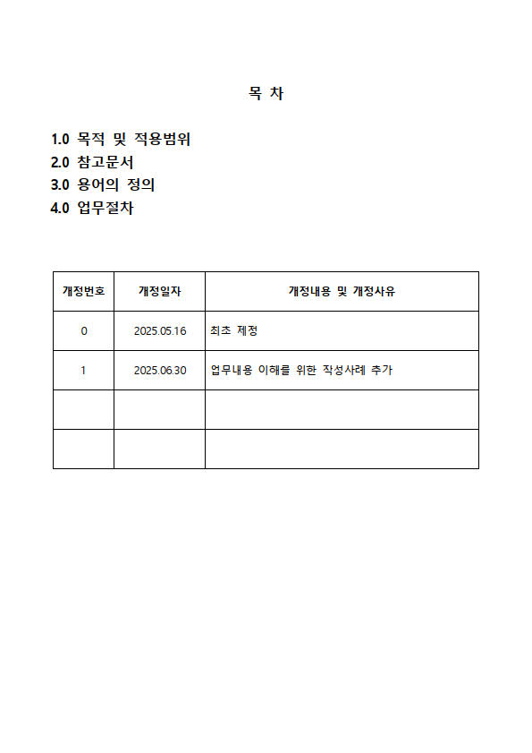

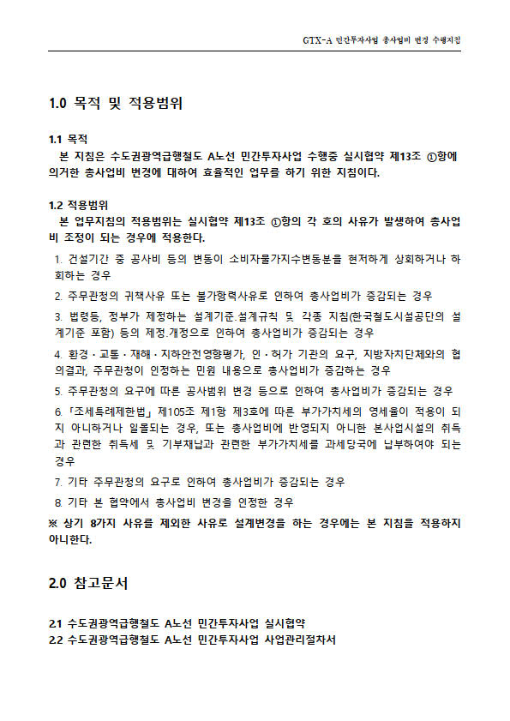

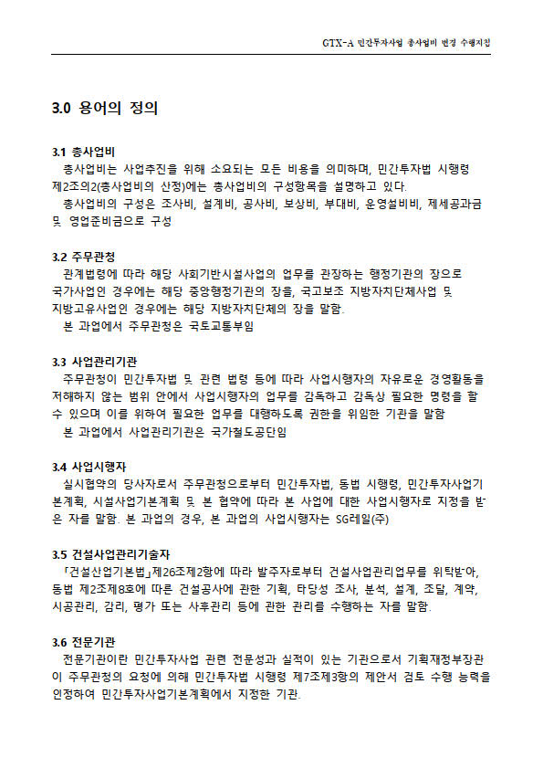

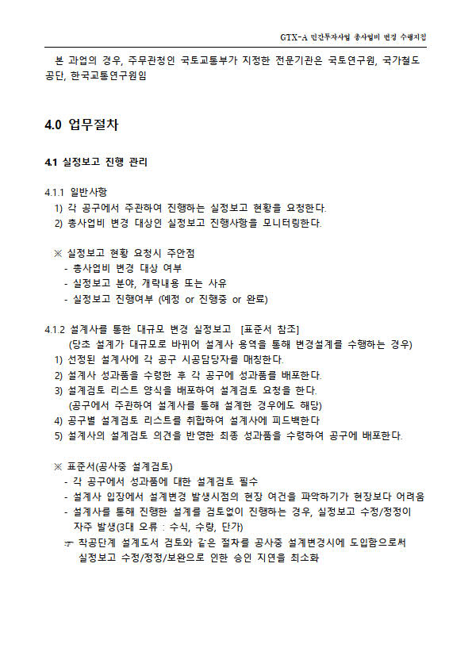

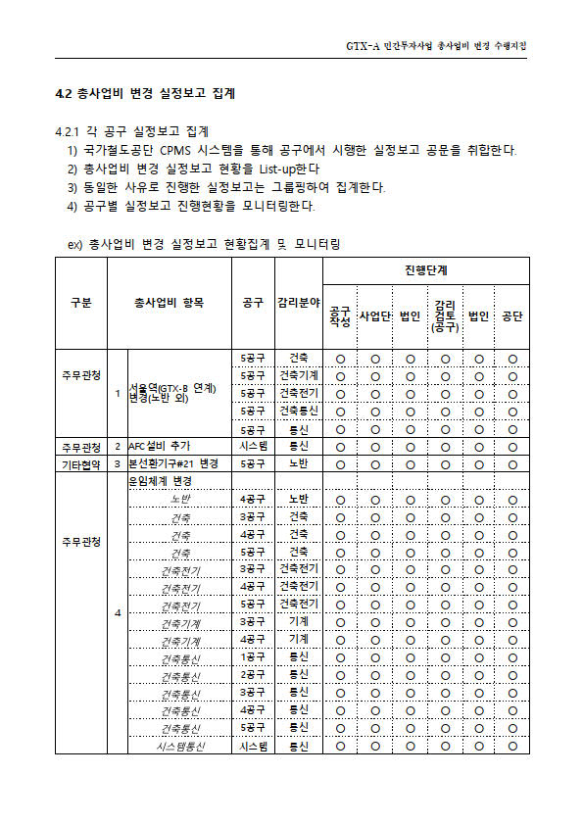

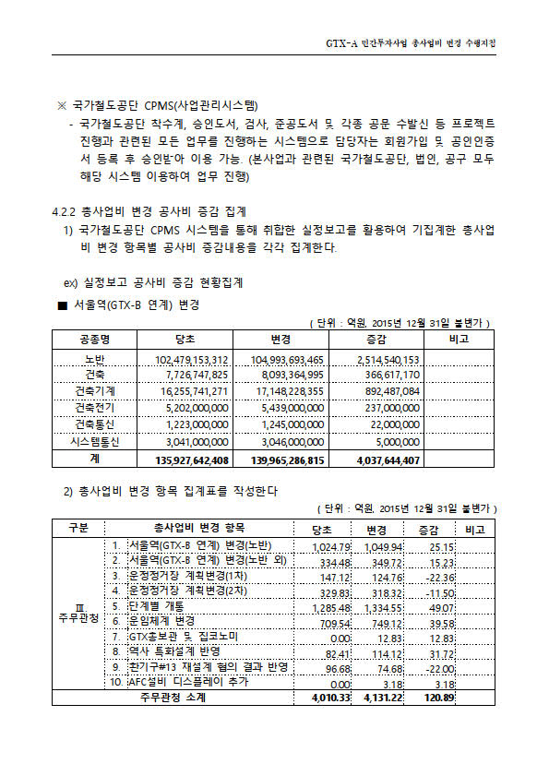

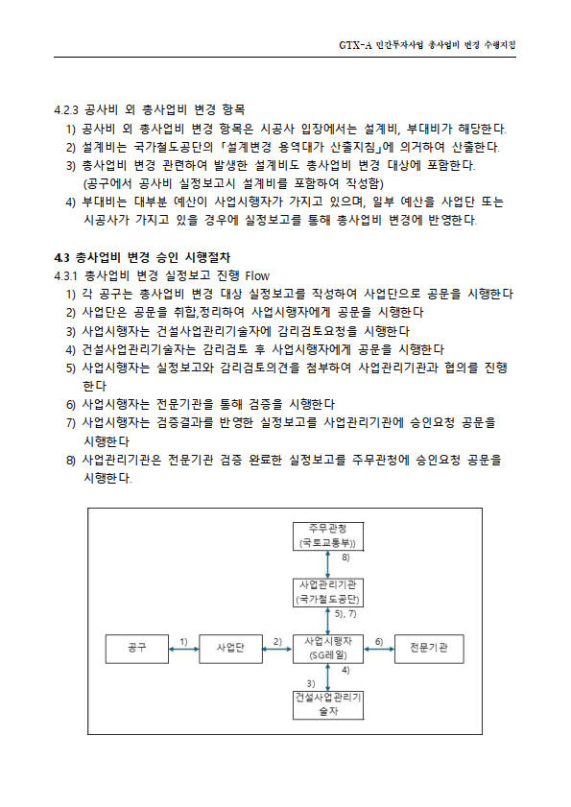

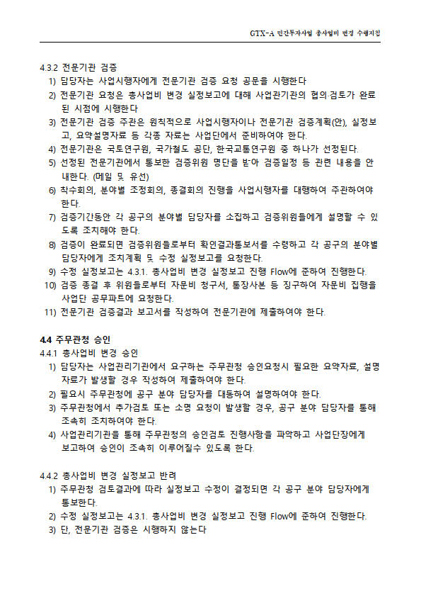



표준서_총사업비 변경
10 |  | 20 |  | 30 | 40 | 50 | 60 |  | 70 |  | 80 | 90 | 100 |  | 110 |  |  |  |  | 120 | 140 | 250 | 260 | 270 | 280 | 290
■ 표준서-공사중 설계검토 도입으로 수정/보완/정정 실정보고 최소화(총사업비 승인 지연 단축)

공종 |  | 총사업비 변경 |  |  |  |  | 방법 |  | • 현장에서 주관하는 소규모 설계변경이 아닌 대규모 변경에 따라 설계사가 수행하는 변경 설계 (단계별 개통, 운임체계 변경 등 노반, 건축, 기계, 전기, 신호, 통신 등 복합 변경 설계 대상) • 설계사에 각 공구별 설계변경 시점의 설계내역 필히 제공 • 설계사 설계성과품 완료시 각 공구 분야별 시공담당자 설계 검토 필수 - 3대 오류 : 수식오류, 수량 변경내용, 단가(D/S or 기계약단가) • 오류 발견시 설계사에 즉각 피드백하여 수정 조치 (착수전 설계검토와 동일한 절차) - 공구 설계검토 → 사업단 설계검토 취합 → 설계사 피드백 → 설계사 검토 → 설계사 검토의견 회신 |  |  |  |  |  |  |  |  |  |  |  |  | 개정이력 | NO | 날짜 | 내용

Process (Code) |  | 실정보고

시점 |  | Start |  | D-
 |  | Finish |  | D-
목적 |  | • 총사업비 변경을 위한 실정보고 작성전 설계성과품과 현장 여건과의 차이, 수량, 내역수식 오류를 필히 파악하여 수정/보완 등 재작성으로 인한 실정보고 승인 지연 단축

 |  |  |  |  |  |  | R&R |  | 주관 : 현장 설계담당 |  |  | 결과물 |  | 설계검토 |  | 시공지침 |  |  | - |  |  | 표준서 개정관리 | 담당부서 |  | 검토 / 승인
 |  |  |  |  |  |  |  |  | 협업 : 현장 공사팀 |  |  |  |  |  |  |  |  |  |  |  |  |  |  |  | /
하자 |  |  |  |  |  |  | 기준 |  |  |  |  |  |  |  |  | 관리방안

[설계검토 부실] |  |  |  |  |  |  |  | 01 공사중 설계변경 절차 |  |  |  |  |  |  |  |  | [관리방안]
 | 01 현황 |  |  |  |  |  |  | A-1 |  | • 설계사 제공(설계변경 시점 최종 설계내역) |  |  |  |  |  |  | 01 설계사 주관 대규모 설계변경 발생시
 | 하자개요 |  |  |  |  |  |  |  |  |  |  |  |  |  |  |  | • 착수전 설계검토와 같은 프로세스 시행
 | 공사중 설계변경시 착수전 설계검토와 같은 프로세스가 없어 실정보고 수정/보완/정정이 자주 발생 (특히 현장 주관 설계변경과 달리 설계사를 통해 진행하는 경우, 실정보고 오류가 더 빈번함) ☞ 총사업비 변경 실정보고 승인이 지연되는 주요 요인 |  |  |  |  |  |  |  |  |  |  |  |  |  |  |  | • 설계사 성과품 완료 → 현장 배포시 설계검토 양식 배포 → 현장 설계검토 양식 작성 → 사업단 취합 →
 |  |  |  |  |  |  |  | A-2 |  | • 설계사 성과품 설계검토 - 3대 오류 : 수식/수량/단가 |  |  |  |  |  |  | 설계사 검토결과 회신 → 성과품 수정 → 각 현장 실정보고 진행

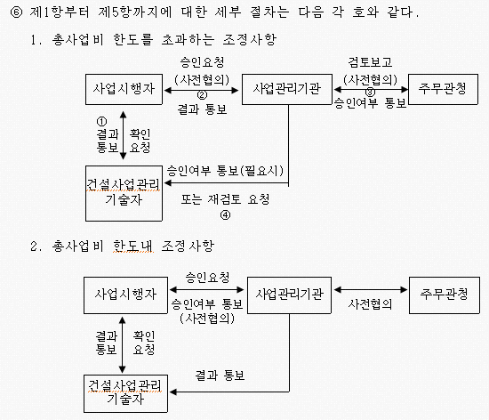
 |  |  |  |  |  |  |  |  |  |  |  |  |  |  |  |  | 02 공사중 대규모 설계변경시 핵심사항
 |  |  |  |  |  |  |  | A-3 |  | • 설계검토결과 취합 - 공구 검토 → 사업단 취합 → 설계사 피드백 → 설계사 검토의견 회신 |  |  |  |  |  |  | • 설계사는 공사중 비번한 설계변경을 통해 최초 실시설계와 달라진 현장 여건을 알지 못함
 |  |  |  |  |  |  |  |  |  |  |  |  |  |  |  |  | → 반드시 설계변경 발생시점의 최종 설계도서가 설계사에 제공되어야 함
 |  |  |  |  |  |  |  |  |  |  |  |  |  |  |  |  | • 설계사와 각 현장들과 변경설계시 Communication 필수
 |  |  |  |  |  |  |  |  |  |  |  |  |  |  |  |  | → 설계사와 현장 시공담당자 매칭 (설계사가 알아서 하겠지란 마인드 금지)
 |  |  |  |  |  |  |  | A-4 |  | • 실정보고 작성 - 공구 → 사업단 → 법인 → 감리 → 법인 → 공단 → 전문기관 검증 → 국토부 승인
 |  |  |  |  |  |  |  |  |  |  |  |  |  |  |  |  |  | 설계검토 양식 예시
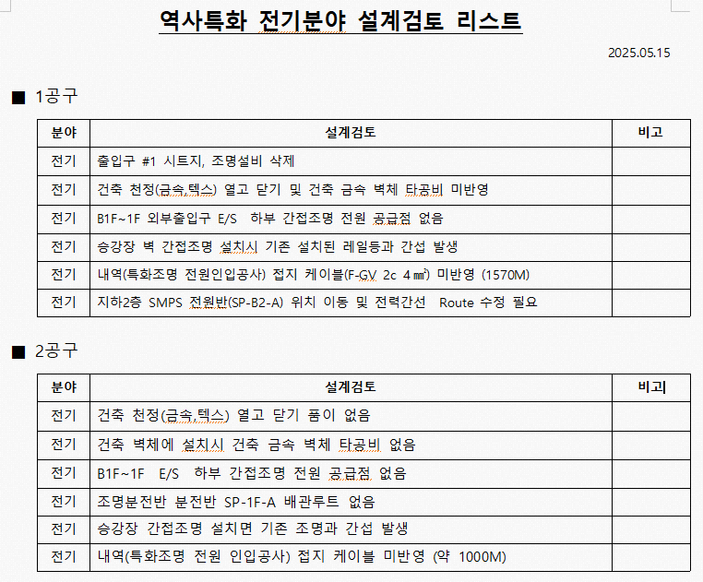
 |  |  |  |  |  |  |  | 02 세부기준
 |  |  |  |  |  |  |  | GTX-A 민간투자사업 사업관리절차서

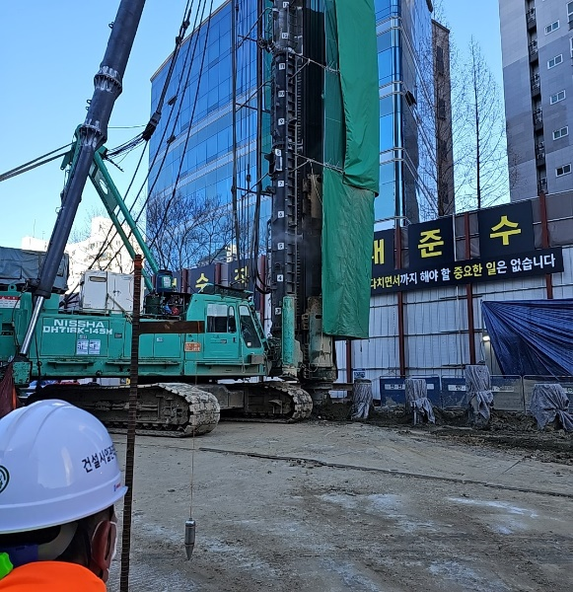

 | 02 근본원인 |  |  |  |  |  |  | 03 세부기준 문제점
 | 구분 |  | 세부내용 |  |  |  |  | 공사중 대규모 설계변경 발생시 설계검토 프로세스 부재
 | 직접원인 |  | 설계사 변경설계 수행시 오류 발생 |  |  |  |  | - 사업관리절차서 상 착수전 설계검토와 같은 프로세스 절차는 없음 (일반적으로 공사중 설계변경은 현장 주관으로 하는 경우가 빈번) - 현장 주관으로 수행하기 어려운 대규모 설계변경은 설계사가 수행 (설계사 성과품을 그대로 실정보고에 적용함)
 | 근본원인 |  | • 현장 주관 설계변경과 같이 세심한 검토 미수행 • 현장여건에 대한 설계사의 정보 부족 • 설계사 성과품에 대한 지나친 과신 • 착수전 설계검토와 같은 절차 부재/미준수

